Froid Positif capacité
NOM de votre Restaurant |  | Maitrise Sanitaire |  |  |  | MAITRISE SANITAIRE |  |  | (Je fournis la base. Vous construisez votre outil)
 |  |  |  |  |  | MS.00
 |  |  |  |  |  | Version N° 1 Vérification : saisissez votre NOM
 |  | CAPACITÉ DE STOCKAGE FROID POSITIF |  |  |  | Date :
 |  |  |  |  |  | Couleur document : VERT-RVB 153.204.0
Adresse PC | D:\Données\1.UPRT\0-UPRT.fait\1-UPRT.FR-SITE-WEB\ff-fiches-fabrications\ff.fiches.fabrication.2023\UPRT.23.aout\[S_Soyez.creatifs.xlsx]Divers |  |  |  |  |  |  | .
La capacité de chaque lieu de stockage est précisée ce qui permet une meilleure gestion des commandes et des approvisionnements en lien avec la gestion continue des stocks (Suivi physique, informatique et financier)

 |  |  | TOUR PATISSIER VENTILE FROID POSITIF 4 PORTES . 1 A 4

 |  |  | 1 seul compresseur pour l'ensemble
 |  |  | Température cible + 3 °C
 |  |  | Volume : M³ - Nb de glissières

 |  | Timbre positif porte n° | 1 | 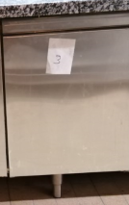 |  | Timbre positif porte n° | 3
 |  | M³ …………….. |  |  |  | M³ ……………..
 |  | Nombre de glissières : |  |  |  | Nombre de glissières :
 | 1 - | Commandes du jour |  |  | 1 - | Préparations pour la boutique
 | 2 - |  |  |  | 2 -
 | 3 - |  |  |  | 3 -
 | 4 - |  |  |  | 4 -

 |  | Timbre positif porte n° | 2 |  |  | Timbre positif porte n° | 4
 |  | M³ …………….. |  |  |  | M³ ……………..
 |  | Nombre de glissières : |  |  |  | Nombre de glissières :
 | 1 - | Préparations pour la boutique |  |  | 1 - | Préparations pour la boutique
 | 2 - |  |  |  | 2 - | Et décors chocolat
 | 3 - |  |  |  | 3 -
 | 4 - |  |  |  | 4 -

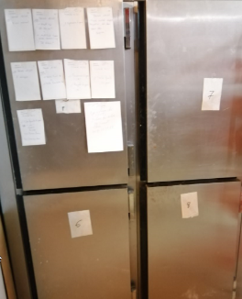
 |  |  | ARMOIRE FROIDE POSITIVE 4 PORTES . 5 A 8

 |  |  | 1 seul compresseur pour l'ensemble
 |  |  | Température cible + 3 °C
 |  |  | Volume : M³ - Nb de glissières

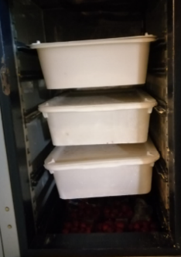 |  | Timbre positif porte n° | 5 |  |  | Timbre positif porte n° | 7
 |  | M³ …………….. |  |  |  | M³ ……………..
 |  | Nombre de glissières : |  |  |  | Nombre de glissières :
 | 1 - | Pâtes crues à quiches |  |  | 1 - | Commandes
 | 2 - | Feuilletage |  |  | 2 -
 | 3 - |  |  |  | 3 -
 | 4 - |  |  |  | 4 -

 |  | Timbre positif porte n° | 6 |  |  | Timbre positif porte n° | 8
 |  | M³ …………….. |  |  |  | M³ ……………..
 |  | Nombre de glissières : |  |  |  | Nombre de glissières :
 | 1 - | Fruits |  |  | 1 - | Crème d'amandes
 | 2 - |  |  |  | 2 - | Compote
 | 3 - |  |  |  | 3 - | Crème fraiche
 | 4 - |  |  |  | 4 -

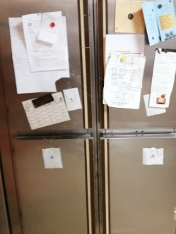
 |  |  | ARMOIRE FROIDE POSITIVE 4 PORTES . 9 A 12

 |  |  | 1 seul compresseur pour l'ensemble
 |  |  | Température cible + 3 °C
 |  |  | Volume : M³ - Nb de glissières

 |  | Timbre positif porte n° | 9 |  |  | Timbre positif porte n° | 11
 |  | M³ …………….. |  |  |  | M³ ……………..
 |  | Nombre de glissières : |  |  |  | Nombre de glissières :
 | 1 - | Traditions |  |  | 1 - | Traditions
 | 2 - |  |  |  | 2 -
 | 3 - |  |  |  | 3 -
 | 4 - |  |  |  | 4 -

 |  | Timbre positif porte n° | 10 |  |  | Timbre positif porte n° | 12
 |  | M³ …………….. |  |  |  | M³ ……………..
 |  | Nombre de glissières : |  |  |  | Nombre de glissières :
 | 1 - | Traditions |  |  | 1 - | Levure
 | 2 - |  |  |  | 2 -
 | 3 - |  |  |  | 3 -
 | 4 - |  |  |  | 4 -

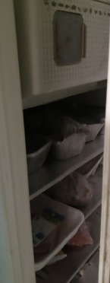
 |  |  | ARMOIRE FROIDE POSITIVE N° |  |  |  | 13

 |  |  | 1 seul compresseur pour l'ensemble
 |  |  | Température cible + 3 °C
 |  |  | Volume : M³ - Nb de glissières
 |  |  |  |  |  | Nombre de glissières :
 |  |  |  |  | 1 - | Produits carnés
 |  |  |  |  | 2 -
 |  |  |  |  | 3 -
 |  |  |  |  | 4 -

14 FROID POSITIF |  | 17 FROID NÉGATIF | ARMOIRE FROIDE POSITIF N° |  |  |  | 14

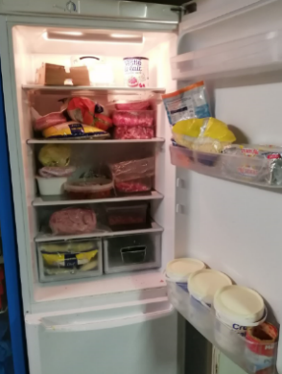
 |  |  | 1 seul compresseur pour l'ensemble
 |  |  | Température cible + 3 °C
 |  |  | Volume : M³ - Nb de glissières
 |  |  |  |  |  | Nombre de glissières :
 |  |  |  |  | 1 - | Produits carnés
 |  |  |  |  | 2 - | Crème
 |  |  |  |  | 3 -
 |  |  |  |  | 4 -

 |  |  | ARMOIRE FROIDE POSITIVE 1 PORTE VITRÉE N° |  |  |  | 15

 |  |  | 1 seul compresseur pour l'ensemble
 |  |  | Température cible + 3 °C
 |  |  | Volume : M³ - Nb de glissières
 |  |  |  |  |  | Nombre de glissières :
 |  |  |  |  | 1 - | Beurre
 |  |  |  |  | 2 - | Crème
 |  |  |  |  | 3 - | Blanc d'Œufs pasteurisés
 |  |  |  |  | 4 -

 |  |  | VITRINE BOUTIQUE FROID POSITIF N° |  |  |  | 16
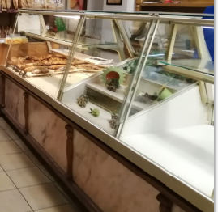
 |  |  | 1 seul compresseur pour l'ensemble
 |  |  | Température cible + 3 °C
 |  |  | Volume : M³ - Nombre de grilles pâtissières

 |  | Timbre positif porte n° | 16.1 |  |  | Timbre positif porte n° | 16.1
 |  | M³ …………….. |  |  |  | M³ ……………..
 |  | Nombre de glissières : |  |  |  | Nombre de glissières :
 | 1 - | Viennoiseries |  |  | 1 - | Décor
 | 2 - |  |  |  | 2 -
 | 3 - |  |  |  | 3 -
 | 4 - |  |  |  | 4 -

 |  | Timbre positif porte n° | 16.1 | 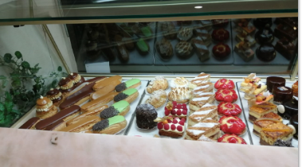 |  | Timbre positif porte n° | 16.1
 |  | M³ …………….. |  |  |  | M³ ……………..
 |  | Nombre de glissières : |  |  |  | Nombre de glissières :
 | 1 - | Tartes |  |  | 1 - | Patisseries portion
 | 2 - | Gros gateaux |  |  | 2 -
 | 3 - |  |  |  | 3 -
 | 4 - |  |  |  | 4 -

15 | 3 | 30 | 5 | 15 | 3 | 30 | 5 |  | largeurs de colonnes

Froid Négatif capacité
NOM DE VOTRE RESTAURANT |  | Maitrise Sanitaire |  |  |  | MAITRISE SANITAIRE |  |  | (Je fournis la base. Vous construisez votre outil)
 |  |  |  |  |  | MS.00
 |  |  |  |  |  | Version N° 1 Vérification : saisissez votre NOM
 |  | CAPACITÉ DE STOCKAGE FROID NÉGATIF |  |  |  | Date :
 |  |  |  |  |  | Couleur document : VERT-RVB 153.204.0
Adresse PC | D:\Données\1.UPRT\0-UPRT.fait\1-UPRT.FR-SITE-WEB\ff-fiches-fabrications\ff.fiches.fabrication.2023\UPRT.23.aout\[S_Soyez.creatifs.xlsx]Divers |  |  |  |  |  |  | .
La capacité de chaque lieu de stockage est précisée ce qui permet une meilleure gestion des commandes et des approvisionnements en lien avec la gestion continue des stocks (Suivi physique, informatique et financier)

14 FROID POSITIF |  | 17 FROID NÉGATIF | ARMOIRE FROIDE NÉGATIF N° |  |  |  | 17

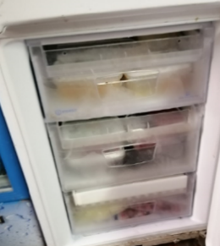
 |  |  | 1 seul compresseur pour l'ensemble
 |  |  | Température cible - 18 °C
 |  |  | Volume : M³ - Nb de glissières
 |  |  |  |  |  | Nombre de glissières :
 |  |  |  |  | 1 - | Produits carnés
 |  |  |  |  | 2 - | Crème
 |  |  |  |  | 3 -
 |  |  |  |  | 4 -

 | 18 | N° porte Timbre négatif | ARMOIRE NEGATIVE 5 PORTES . 18 A 22
 |  | M³ ……………..
 | Nombre de glissières : |  | 1 seul compresseur pour l'ensemble
1 - | Utilisation en cellule de |  | Température cible - 18 °C
 | refroidissement rapide |  | Volume : M³ - Nb de glissières
2 - | Fabrication du jour

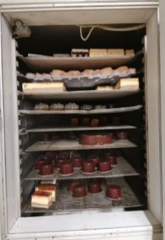 |  | Timbre négatif porte n° | 19 |  |  | Timbre négatif porte n° | 21
 |  | M³ …………….. |  |  |  | M³ ……………..
 |  | Nombre de glissières : |  |  |  | Nombre de glissières :
 | 1 - | Biscuits . Fonfants |  |  | 1 - | Croissants amande et chouquettes
 | 2 - | tartelettes crues et cuites |  |  | 2 -
 | 3 - |  |  |  | 3 -
 | 4 - |  |  |  | 4 -

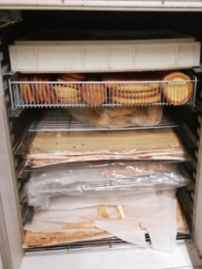 |  | Timbre négatif porte n° | 20 | 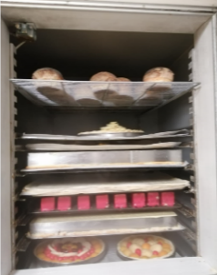 |  | Timbre négatif porte n° | 22
 |  | M³ …………….. |  |  |  | M³ ……………..
 |  | Nombre de glissières : |  |  |  | Nombre de glissières :
 | 1 - | Petits gâteaux finis |  |  | 1 - | Chaussons aux pommes
 | 2 - |  |  |  | 2 - | quiches.palmiers crus
 | 3 - |  |  |  | 3 - | tartes à cuire
 | 4 - |  |  |  | 4 -

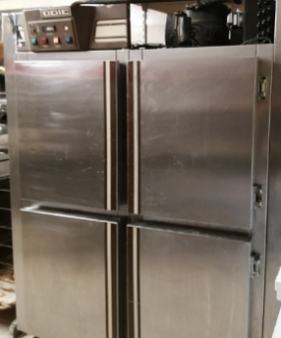
 |  |  | 23 A 26 - ARMOIRE NEGATIVE 4 PORTES

 |  |  | 1 seul compresseur pour l'ensemble
 |  |  | Température cible - 18 °C
 |  |  | Volume : M³ - Nb de glissières

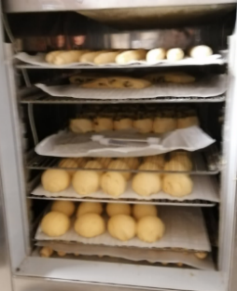 |  | Timbre négatif porte n° | 23 | 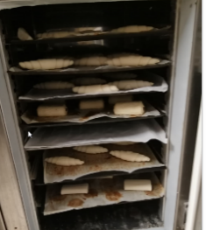 |  | Timbre négatif porte n° | 25
 |  | M³ …………….. |  |  |  | M³ ……………..
 |  | Nombre de glissières : |  |  |  | Nombre de glissières :
 | 1 - | viennoiseries crues |  |  | 1 - | fonds de tartes
 | 2 - |  |  |  | 2 -
 | 3 - |  |  |  | 3 -
 | 4 - |  |  |  | 4 -

 |  | Timbre négatif porte n° | 24 |  |  | Timbre négatif porte n° | 26
 |  | M³ …………….. |  |  |  | M³ ……………..
 |  | Nombre de glissières : |  |  |  | Nombre de glissières :
 | 1 - | fonds |  |  | 1 - | plaquages viennoiseries
 | 2 - | pains raisins |  |  | 2 -
 | 3 - | suisses |  |  | 3 -
 | 4 - | flans |  |  | 4 -

 |  |  | COFFRE FROID NÉGATIF N° |  |  |  | 27
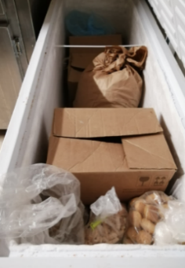
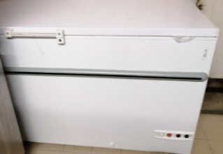
 |  |  | 1 seul compresseur
 |  |  | Température cible - 18 °C
 |  |  | Volume : M³

 |  |  |  |  | 1 - | Produits carnés
 |  |  |  |  | 2 -
 |  |  |  |  | 3 -
 |  |  |  |  | 4 -

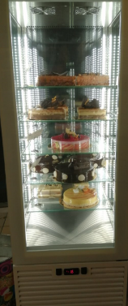
 |  |  | VITRINE DE PRÉSENTATION FROID NÉGATIF N° |  |  |  | 28

 |  |  | 1 seul compresseur
 |  |  | Température cible - 18 °C
 |  |  | Volume : M³ - Nb de glissières
 |  |  |  |  |  | Nombre d'étagères : 5
 |  |  |  |  | 1 - | Présentation des gâteaux
 |  |  |  |  | 2 -
 |  |  |  |  | 3 -
 |  |  |  |  | 4 -

Nota
NOM DE VOTRE RESTAURANT |  | ORGANIGRAMMES - DIAGRAMME ET PROCESS |  |  |  |  |  |  | PROCÉDURE TECHNIQUE | Pour masquer le quadrillage :
 |  |  |  |  |  |  |  |  | PT.00 | Option Excel > option avancée > Affichage de la feuille >
 |  |  |  |  |  |  |  |  | Version N° 1 Mise en forme : Joël LEBOUCHER | Afficher le quadrillage > décocher pour faciliter la lecture à l'écran
 |  | vous avez plusieurs possibilités |  |  |  |  |  |  | Date :
 |  |  |  |  |  |  |  |  | Couleur document : BLANC | (Je fournis la base. Vous construisez votre outil)
Adresse PC | D:\Données\1.UPRT\0-UPRT.fait\1-UPRT.FR-SITE-WEB\ff-fiches-fabrications\ff.fiches.fabrication.2023\UPRT.23.aout\[S_Soyez.creatifs.xlsx]Divers

 |  | Pour faire des diagrammes vous avez plusieurs possibilités :

 |  | ❶ | utiliser l'éditeur Excel

 |  | ❷ | utiliser la barre de dessin avec des flèches qu'il faudra
 |  |  | repositionner si vous ajoutez ou supprimez lignes ou colonnes

CRÉÉ AVEC LA BARRE D'OUTILS DESSIN
tout dépend de ce que vous souhaitez faire

C'EST SYMPA ET RAPIDE mais il faut tout repositionner si vous apportez des modifications

 |  | ❸ | utiliser une copie de modèle vierge déjà formaté comme je vous le propose
 |  |  | une zone de texte étant constituée d'une numérotation
 |  |  |  | de 5 colonnes et de 3 lignes

 |  |  | 3 | COPIER / COLLER c'est une autre méthode |  |  | Police de caractère : Calibri 11

 |  |  |  | largeurs de colonnes : la première fond jaune = 2.43 -
 |  |  |  | la seconde et la dernière fond blanc = en général 10 chacune
 |  |  |  | les trois colonnes centrales pour marquer les liaisons = 0.5
 |  |  | 2.430 | 10 | 0.500 | 10
 |  |  |  | 5 |  | 5
 |  |  |  | 10 |  | 10

 |  |  |  | à vous de "lier" ces zones de texte avec des cellules colorées

 |  |  | 3 | ÉQUIPE PRODUCTION FROID

 |  |  | 3 | Pour la saisie ZOOM 200%

 |  |  |  |  |  | tirer avec la poignée de la cellule pour les liaisons est une autre possibilité

 |  |  |  | Vous avez des listes à disposition..il suffit de Copier/Coller

CODES | Pour élaborer un menu |  |  |  |  |  | CODES | LISTE
 |  |  |  |  |  |  |  | FAMILLE DE PRODUITS

 | CODE COULEURS DIÉTÉTIQUES |  |  |  |  |  |  | VIANDES/VIDE DECOUPEE A CUISSON LONGUE

 | HACHIS farces diverses* |  |  |  |  |  |  | VIANDES/VIDE PIECEES A CUISSON COURTE

CUI | Céléri rave |  |  |  |  |  | CODES | LISTE
 |  |  |  |  |  |  |  | TRAITEMENT Classement ALPHA

CRU | Choux Romanesco |  |  |  |  |  | ACHC | ACHEMINEMENT VERS CUISSON

FEC | Lentilles |  |  |  |  |  | ACHOP | ACHEMINEMENT VERS OPERCULAGE

CODES | LISTE |  |  |  |  |  | CODES | Termes techniques
 | DURÉES |  |  |  |  |  |  | A - B - C

1 | + DE 3 JOURS |  |  |  |  |  |  | A

2 | 0H05 |  |  |  |  |  |  | Abaisser

 |  |  |  |  |  |  |  | Abaisser la temp. à coeur

CODES | LISTE |  |  |  |  |  | CODES | LISTE
 | QUI ? Classement ALPHA |  |  |  |  |  |  | MATÉRIELS Classement ALPHA

1 | AGENT DU SELF |  |  |  |  |  | ASS | ASSIETTE

2 | AGT CHAINE PLATEAUX |  |  |  |  |  | B | BACS

 |  | Bonne utilisation

 |  | Joël LEBOUCHER

Framboisier
2.71 | 9.00 | 9.00 | 9.00 | 9.00 | 9.00 | 9.00 | 9.00 | 9.00 | 9.00 | 9.00 | 9.00 | 9.00 | 9.00 | 9.00 | 9.00 | 11.00 | 9.00 | 7.29 | 2.71 | 9.00 | 9.00 | 9.00 | 9.00 | 9.00 | 9.00 | 9.00 | 9.00 | 9.00 | 9.00 | 9.00 | 9.00 | 9.00 | 9.00 | 9.00 | 9.00 | 9.00 | 11.00 | 2.71 | 2.71 | 9.00 | 9.00 | 9.00 | 9.00 | 9.00 | 9.00 | 9.00 | 9.00 | 9.00 | 9.00 | 9.00 | 9.00 | 9.00 | 9.00 | 9.00 | 11.00

 | Modèle B3-2015 | FRAMBOISIER |  |  |  |  |  |  |  |  |  |  |  | Classement Famille |  | Codes ou N° |  | (Je fournis la base. Vous construisez votre outil) |  |  |  | Modèle B3-2015 | FRAMBOISIER |  |  |  |  |  |  |  |  |  |  |  | Classement Famille |  | Codes ou N°
 | Représentation graphique rectangulaire (je n'ai pas trouvé de graphiques en cylindre) : les données ne correspondent pas à la recette mais sont utilisées pour la présentation du produit |  |  |  |  |  |  |  |  |  |  |  |  |  |  |  |  |  |  |  |  |  | croquis du plat | vous pouvez régler la hauteur des lignes mais la largeur des colonne à été figée pour avoir la possibilité de coller des fiches recette Modèle B3 - 2015 sous le croquis. Ce n'est pas toujours esthétique…mais c'est un compromis

Framboisier
 |  |  |  |  |  |  |  |  |  |  |  |  |  |  |  |  |  | FRAMBOISIER
 |  |  |  |  |  |  |  |  |  |  |  |  |  |  |  |  |  | Gelée de Framboise ou nappage | 5 |  |  | Amandes à entremet | Gelée de Framboise ou nappage |  |  |  |  |  |  |  |  |  |  |  |  | Amandes à entremet | A
 |  |  |  |  |  |  |  |  |  |  |  |  |  |  |  |  |  | Biscuits aux amandes, imbibés d'un sirop à la framboise | 40 |  |  |  | Biscuits aux amandes, imbibés d'un sirop à la framboise |  |  |  |  |  |  |  |  |  |  |  |  |  | B
 |  |  |  |  |  |  |  |  |  |  |  |  |  |  |  |  |  | confiture de framboises pépin | 10 |  |  |  | confiture de framboises pépin |  |  |  |  |  |  |  |  |  |  |  |  |  | C
 |  |  |  |  |  |  |  |  |  |  |  |  |  |  |  |  |  | crème au beurre parfumée à la framboise, parsemée de framboises ou de débris | 20 |  |  |  | crème au beurre parfumée à la framboise, parsemée de framboises ou de débris |  |  |  |  |  |  |  |  |  |  |  |  |  | D
 |  |  |  |  |  |  |  |  |  |  |  |  |  |  |  |  |  | Biscuits aux amandes, imbibés d'un sirop à la framboise | 40 |  |  |  | Biscuits aux amandes, imbibés d'un sirop à la framboise |  |  |  |  |  |  |  |  |  |  |  |  |  | B

1 | Calculez le Prix et le Nombre de parts en fonction du diamètre et de la hauteur de vos cercles |  |  |  |  |  |  |  |  |  |  |  |  |  |  | 1

 | Saisissez votre Nombre de cercles - le Diamètre et la Hauteur - cellules jaunes encre rouge |  |  |  |  |  |  |  |  |  |  |  | Saisies cellules vertes encre bleue |  |  |  |  | Le code couleur RVB |  |  |  |  | croquis du plat
❷ |  |  |  |  |  |  |  |  | ❹ |  |  |  | AIDE A LA DÉCISION
 | Nb de cercles |  | Diamètre |  | Hauteur |  | POIDS ( du produit fini) |  | Nb de parts |  | Prix U HT au Kg |  | Nb de parts | Poids d'1 part |  | Nb de parts
20 | 1 |  | 24.0 cm |  | 1.0 cm |  | 2.500 Kg |  | 4 |  | 1.00 € |  | 2 | 1.25 Kg | 0.100 Kg | 25.0
 |  |  |  |  |  |  |  |  |  |  |  |  |  |  | AIDE A LA DÉCISION : tableau vous permettant de visualiser le nombre et le poids d'une part avant de saisir le Nb de parts | ❹

 |  |  |  | ❶ |  |  |  | ❷ |  |  |  | ❸
 |  |  |  | Référence |  |  |  | Vos données |  |  |  | Option |  |  |  |  |  |  |  |  |  | pate | 40
 |  |  | Nb de cercles | 1 |  |  |  | 1 |  |  |  | 1 |  |  | Nb de cercles
 |  |  | Diamètre | 12.5 cm |  |  |  | 24.0 cm |  |  |  | 24.0 cm |  |  | Diamètre |  |  |  |  |  |  | garniture | 10
 |  |  | Hauteur | 4.5 cm |  |  |  | 1.0 cm |  |  |  | 1.0 cm |  |  | Hauteur |  |  |  |  |  |  | appareil | 50

 |  |  |  | Excact |  |  |  | Arrondi.Sup |  | Excact |  | Excact
 |  |  | Nb de parts | 3 |  |  |  | 12 |  | 11.06 |  | 4 |  |  | Nb de parts

 |  |  | Poids d'1 part | 0.333 Kg |  |  |  | 0.226 Kg |  |  |  | 0.625 Kg |  |  | Poids d'1 part
 |  |  | Prix d'1 part | 0.33 € |  |  |  | 0.23 € |  |  |  | 0.63 € |  |  | Prix d'1 part

 |  |  | poids du Produit fini | 1.000 Kg |  |  |  | 2.500 Kg |  |  |  | 2.500 Kg |  |  | poids du Produit fini |  |  |  |  |  |  | Le code couleur RVB
 |  |  | Prix Total | 1.00 € |  |  |  | 2.50 € |  |  |  | 2.50 € |  |  | Prix Total |  |  |  |  |  |  | http://www.toutes-les-couleurs.com/code-couleur-rvb.php
 |  |  | Prix U HT au Kg | 1.00 € |  |  |  | 1.00 € |  |  |  | 1.00 € |  |  | Prix U HT au Kg

 |  |  | Surface des cercles | 122.7 |  |  |  | 452.4 |  |  |  | 452.4 |  |  | Surface des cercles
 |  |  | Volume des cercles | 552.23 cm³ |  |  |  | 452.39 cm³ |  |  |  | 452.39 cm³ |  |  | Volume des cercles
 |  |  | Volume 1 part | 184.08 cm³ |  |  |  | 40.91 cm³ |  |  |  | 113.10 cm³ |  |  | Volume 1 part
 |  |  | Surface d'1 part | 40.9 |  |  |  | 40.9 |  |  |  | 113.1 |  |  | Surface d'1 part |  |  |  |  |  |  | Modèle B3-2015 | FORMES |  |  |  |  |  |  |  |  |  |  |  | Classement Famille |  | Codes ou N°
 | u | Saisies des Références - cellules vertes encre blanche

 | 100 | 100
❶ | Référence | Cercle de 12,5 cm Hauteur 4.5 = 3 parts (3,14 x 6,252 x 4,5 / 3 = 184,08)
 | Lien du Net | http://www.lafolleaventuredemelanie.com/chiffres-cles-calculer-le-nombre-de-part-pour-un-entremets.html

 | ❶ | Référence : tout le tableau fonctionne à partir de ces données
 | ❷ |  |  |  |  | Données adaptées à ce que vous avez saisi ligne | 20 |  |  |  |  |  |  | n'est pas pris en compte le nombre de parts que vous avez saisi | ❹
 | ❸ | Données adaptées à ce que vous avez saisi en tenant compte du nombre de parts que vous souhaitez servir |  |  |  |  |  |  |  |  |  |  |  |  | ❹
 |  | le nombre de parts est dépendant du diamètre donc de la surface = PI() 3.14 * (rayon*rayon) |  |  |  |  |  |  |  | Le poids d'une part est dépendant du volume = diamètre multiplié par hauteur

 | Saisissez les informations demandées dans les cellules fond jaune encre rouge

 |  |  |  |  |  |  |  |  |  | ARRONDI.AU.MULTIPLE(A1;A2)

 |  | Nombre de parts pour des entremets ronds de 4,5 cm de hauteur : |  |  |  |  |  | 1
 |  | cercle extensible de 12.5 à 33.5 cm |  |  |  |  |  | Cercles
 |  | Nb de cercles | Diamètre | Hauteur | Nb de parts |  | Volume 1 cercle | Volume 1 part
 |  | 1 | 12.5 cm | 4.5 cm | 3 | Arrondi | 552.233 | 184.08 cm³
 |  | 1 | 29.0 cm | 4.5 cm | 16.1 | 16 | 2972.339 | 184.08 cm³
 |  | cellules vertes données de base - cellules jaunes encre rouge vos besoins
 |  | Référence : Cercle de 12,5 cm Hauteur 4.5 = 3 parts (3,14 x 6,252 x 4,5 / 3 = 184,08)

Décors-Aromatisation-Astuces
3 | 11 | 11 | 11 | 11 | 11 | 11 | 11 | 11 | 11 | 11 | 11 | 11 | 11 | Largeur de colonnes standards (la première de 3 et 13 colonnes de 11) | 3 | 11 | 11 | 11 | 11 | 11 | 11 | 11 | 11 | 11 | 11 | 11 | 11 | 11 | Largeur de colonnes standards (la première de 3 et 13 colonnes de 11)
 | DÉCORS - AROMATISATION - ASTUCES |  |  |  |  |  |  |  |  |  |  |  |  |  |  | MODES D'EMPLOI

D:\Données\1.UPRT\0-UPRT.fait\1-UPRT.FR-SITE-WEB\ff-fiches-fabrications\ff.fiches.fabrication.2023\UPRT.23.aout\[S_Soyez.creatifs.xlsx]Décors-Aromatisation-Astuces |  |  |  |  |  |  |  |  |  |  |  |  |  |  |  | Ce document est archivé à l'adresse suivante sur votre ordinateur
 |  | Bordures or fiches duplicables |  |  |  |  | Bordures vertes recommandations - indications - suggestions- conseils |  |  |  |  |  |  |  |  | D:\Données\1.UPRT\0-UPRT.fait\1-UPRT.FR-SITE-WEB\ff-fiches-fabrications\ff.fiches.fabrication.2023\UPRT.23.aout\[S_Soyez.creatifs.xlsx]Décors-Aromatisation-Astuces
 |  |  |  |  |  |  |  |  |  | gomme |  |  |  |  |  | Si vous n'êtes pas d'accord avec les grammages et les produits dans les recettes de référence fond bleu …saisissez vos recettes personnelles à la place
 | L'objectif premier de ce document est de vous fournir des fiches avec des fonctions Excel pour vous simplifier la vie .La composition de ces recettes validées est donnée à titre indicatif . Vous pouvez modifier les quantités de base et la composition des recettes à votre convenance

ICI | Matière grasse pour "graisser" les moules et cercles |  |  |  |  |  |  |  |  |  |  |  |  |  | ICI | Matière grasse pour "graisser" les moules et cercles
Matière grasse pour "graisser" les moules et cercles | Matière grasse pour "graisser" les moules et cercles |  |  |  |  |  |  |  |  |  |  |  |  |  | Matière grasse pour "graisser" les moules et cercles | Matière grasse pour "graisser" les moules et cercles

 | Mickaël Rabeau Formateur AFPA Rochefort sur mer 2016 |  |  |  |  |  |  |  |  |  |  |  |  |  |  | Mickaël Rabeau Formateur AFPA Rochefort sur mer 2016

 |  |  |  |  |  |  |  |  |  |  |  |  |  |  |  | MODE D'EMPLOI
 |  |  |  | Combien de Kg voulez vous faire | u | 2.000 Kg
 |  |  |  |  |  | ❷
 |  | ❶ | Valeurs de référence sur fond bleu |  |  |  |  |  | PHASES ESSENTIELLES DE PROGRESSION
 |  | 0.100 Kg | Margarine clarifiée |  |  | 1.429 Kg |  |  | Clarifier |  |  |  |  |  |  |  | Recette de référence sur fond bleu ; à vous de saisir le poids que vous souhaitez fabriquer cellule jaune encre rouge
 |  | 0.040 Kg | farine |  |  | 0.571 Kg |  |  | puis mélanger avec la farine
 |  |  |  |  |  |  |  |  | se servir de ce mélange pour graisser moules et cercles

 |  | 0.140 Kg | POIDS RECETTE |  |  | 2.000 Kg

 | Conseils - suggestions - indications de Mickaël RABEAU - Formateur AFPA - Rochefort sur mer
 |  |  |  |  |  | ❶
 |  |  |  |  | margarine quel % de perte à la clarification | 20% |  |  |  |  |  |  |  |  |  |  |  |  |  | margarine quel % de perte à la clarification | en modifiant le % vous ajusterez le poids à commander
 |  |  |  |  | POIDS DE PERTE | 0.357 Kg
 |  |  |  |  | poids de margarine à commander | 1.786 Kg |  |  |  |  |  |  |  |  |  |  |  |  |  | n'hésitez pas a cliquer sur les liens internet

 | Prévoir environ 1/3 de margarine supplémentaire selon composition pour obtenir le poids clarifié
 |  |  |  |  | Comment faire un beurre clarifié sans écumoire ? | https://www.youtube.com/watch?v=IClm_YLFEbM |  |  |  |  |  |  |  |  |  | Ce document est archivé à l'adresse suivante sur votre ordinateur
 |  |  |  |  | Le beurre clarifié | https://www.youtube.com/watch?v=Lmr_hxkk1hw |  |  |  |  |  |  |  |  |  | D:\Données\1.UPRT\0-UPRT.fait\1-UPRT.FR-SITE-WEB\ff-fiches-fabrications\ff.fiches.fabrication.2023\UPRT.23.aout\[S_Soyez.creatifs.xlsx]Décors-Aromatisation-Astuces

 | ❶ | si vous n'êtes pas d'accord avec les valeurs saisies - saisissez ce qui vous convient |  |  |  |  |  |  |  |  |  |  |  |  |  |  | gomme | La gomme sert à effacer et formater les cellules |  |  | gomme = police Calibri- taille 10 - fond blanc sans bordures - alignement gauche centré
 | ❸ | Quels poids voulez vous faire à vous de saisir un poids |  |  |  |  |  |  |  |  |  |  |  |  |  |  |  |  |  |  |  | copiez le mot gomme …collez le dans les cellules à effacer puis supprimez le mot
 | Adaptation : Joël Leboucher..UPRT "Union des Professionnels de la Restauration Territoriale" membre du réseau RESTAU'CO |  |  |  |  |  |  |  |  |  |  |  |  |  |  | Adaptation : Joël Leboucher..UPRT "Union des Professionnels de la Restauration Territoriale" membre du réseau RESTAU'CO

ICI | Appareil cigarette couleur (pour biscuit) |  |  |  |  |  |  |  |  |  |  |  |  |  | ICI | Appareil cigarette couleur (pour biscuit)
Appareil cigarette couleur (pour biscuit) | Appareil cigarette couleur (pour biscuit) |  |  |  |  |  |  |  |  |  |  |  |  |  | Appareil cigarette couleur (pour biscuit) | Appareil cigarette couleur (pour biscuit)

 | Mickaël Rabeau Formateur AFPA Rochefort sur mer 2016 |  |  |  |  |  |  |  |  |  |  |  |  |  |  | Mickaël Rabeau Formateur AFPA Rochefort sur mer 2016

 |  |  |  |  |  |  |  |  |  |  |  |  |  |  |  | MODE D'EMPLOI
 |  |  |  |  |  | ❷
 |  |  |  | Combien de Kg voulez vous faire | u | 2.000 Kg |  |  |  |  |  |  |  |  |  |  | Recette de référence sur fond bleu ; à vous de saisir le poids que vous souhaitez fabriquer cellule jaune encre rouge
 |  | ❶ | Valeurs de référence sur fond bleu |  |  |  |  |  | PHASES ESSENTIELLES DE PROGRESSION
 |  | 0.100 Kg | Beurre fondu |  |  | 0.513 Kg |  |  | Faire un crémage
 |  | 0.100 Kg | Sucre glace |  |  | 0.513 Kg
 |  | 0.100 Kg | Blancs |  |  | 0.513 Kg |  |  | Ajouter 3/4 des blancs, puis la farine tamisée et le colorant poudre puis le restant des blancs si nécessaire
 |  | 0.090 Kg | Farine |  |  | 0.462 Kg
 |  | QS | Colorant poudre
 |  |  |  |  |  |  |  |  |  |  |  |  |  |  |  | Ce document est archivé à l'adresse suivante sur votre ordinateur
 |  | 0.390 Kg | POIDS RECETTE |  |  | 2.000 Kg |  |  |  |  |  |  |  |  |  | D:\Données\1.UPRT\0-UPRT.fait\1-UPRT.FR-SITE-WEB\ff-fiches-fabrications\ff.fiches.fabrication.2023\UPRT.23.aout\[S_Soyez.creatifs.xlsx]Décors-Aromatisation-Astuces

 | ❶ | si vous n'êtes pas d'accord avec les valeurs saisies - saisissez ce qui vous convient |  |  |  |  |  |  |  |  |  |  |  |  |  |  | gomme | La gomme sert à effacer et formater les cellules |  |  | gomme = police Calibri- taille 10 - fond blanc sans bordures - alignement gauche centré
 | ❷ | Quels poids voulez vous faire à vous de saisir un poids |  |  |  |  |  |  |  |  |  |  |  |  |  |  |  |  |  |  |  | copiez le mot gomme …collez le dans les cellules à effacer puis supprimez le mot
 | Adaptation : Joël Leboucher..UPRT "Union des Professionnels de la Restauration Territoriale" membre du réseau RESTAU'CO |  |  |  |  |  |  |  |  |  |  |  |  |  |  | Adaptation : Joël Leboucher..UPRT "Union des Professionnels de la Restauration Territoriale" membre du réseau RESTAU'CO

ICI | Confiture pour Joconde |  |  |  |  |  |  |  |  |  |  |  |  |  | ICI | Confiture pour Joconde
Confiture pour Joconde | Confiture pour Joconde |  |  |  |  |  |  |  |  |  |  |  |  |  | Confiture pour Joconde | Confiture pour Joconde

 | Mickaël Rabeau Formateur AFPA Rochefort sur mer 2016 |  |  |  |  |  |  |  |  |  |  |  |  |  |  | Mickaël Rabeau Formateur AFPA Rochefort sur mer 2016

 |  |  |  |  |  |  |  |  |  |  |  |  |  |  |  | MODE D'EMPLOI
 |  |  |  |  |  | ❷
 |  |  |  | Combien de Kg voulez vous faire | u | 2.000 Kg |  |  |  |  |  |  |  |  |  |  | Recette de référence sur fond bleu ; à vous de saisir le poids que vous souhaitez fabriquer cellule jaune encre rouge
 |  | ❶ | Valeurs de référence sur fond bleu |  |  |  |  |  | PHASES ESSENTIELLES DE PROGRESSION
 |  | 1.000 Kg | Nappage |  |  | 1.786 Kg |  |  | Faire le mélange à la spatule, puis mettre sur le biscuit avec une poche
 |  | 0.120 Kg | Fécule |  |  | 0.214 Kg
 |  | QS | Colorant
 |  |  |  |  |  | 0.000 Kg |  |  |  |  |  |  |  |  |  | Ce document est archivé à l'adresse suivante sur votre ordinateur
 |  | 1.120 Kg | POIDS RECETTE |  |  | 2.000 Kg |  |  |  |  |  |  |  |  |  | D:\Données\1.UPRT\0-UPRT.fait\1-UPRT.FR-SITE-WEB\ff-fiches-fabrications\ff.fiches.fabrication.2023\UPRT.23.aout\[S_Soyez.creatifs.xlsx]Décors-Aromatisation-Astuces

 | ❶ | si vous n'êtes pas d'accord avec les valeurs saisies - saisissez ce qui vous convient |  |  |  |  |  |  |  |  |  |  |  |  |  |  | gomme | La gomme sert à effacer et formater les cellules |  |  | gomme = police Calibri- taille 10 - fond blanc sans bordures - alignement gauche centré
 | ❷ | Quels poids voulez vous faire à vous de saisir un poids |  |  |  |  |  |  |  |  |  |  |  |  |  |  |  |  |  |  |  | copiez le mot gomme …collez le dans les cellules à effacer puis supprimez le mot
 | Adaptation : Joël Leboucher..UPRT "Union des Professionnels de la Restauration Territoriale" membre du réseau RESTAU'CO |  |  |  |  |  |  |  |  |  |  |  |  |  |  | Adaptation : Joël Leboucher..UPRT "Union des Professionnels de la Restauration Territoriale" membre du réseau RESTAU'CO

ICI | Le sirop à entremets |  |  |  |  |  |  |  |  |  |  |  |  |  | ICI | Le sirop à entremets
Le sirop à entremets | Le sirop à entremets |  |  |  |  |  |  |  |  |  |  |  |  |  | Le sirop à entremets | Le sirop à entremets

 | Mickaël Rabeau Formateur AFPA Rochefort sur mer 2016 |  |  |  |  |  |  |  |  |  |  |  |  |  |  | Mickaël Rabeau Formateur AFPA Rochefort sur mer 2016

 |  |  |  |  |  |  |  |  |  |  |  |  |  |  |  | MODE D'EMPLOI
 |  |  |  |  |  | ❷
 |  |  |  | Combien de Kg voulez vous faire | u | 0.500 Kg |  | PHASES ESSENTIELLES DE PROGRESSION |  |  |  |  |  |  |  |  | Recette de référence sur fond bleu ; à vous de saisir le poids que vous souhaitez fabriquer cellule jaune encre rouge
 |  | ❶ | Valeurs de référence sur fond bleu |  |  |  |  | Mettre le sucre dans de l'eau froide, mélanger puis porter le sirop à ébullition pendant 1 min
 |  | 1.000 Kg | Eau |  |  | 0.250 Kg
 |  | 1.000 Kg | Sucre |  |  | 0.250 Kg
 |  |  |  |  |  |  |  | Densité (à froid): 1.260 D Utilisations : 1 I de sirop (1260 g) + 80 à 100g d'alcool

 |  | 2.000 Kg | POIDS RECETTE |  |  | 0.500 Kg
 |  |  |  |  |  |  |  |  |  |  |  |  |  |  |  |  | Proportions de sucre (par densité désirée): quelques exemples
 |  | Proportions de sucre (par densité désirée): |  |  |  |  |  |  |  |  |  |  |  |  |  |  | n'hésitez pas a cliquer sur le lien internet
 |  | 1110 D: 100 g d'eau + 45 g de sucre |  |  |  |  | 1320 D: 100 g d'eau + 150 g de sucre
 |  | 1130 D: 100 g d'eau + 50 g de sucre |  |  |  |  | 1350 D: 100 g d'eau + 200 g de sucre |  |  |  |  |  |  |  |  | Ce document est archivé à l'adresse suivante sur votre ordinateur
 |  | Lien internet | http://chezfanchon.overblog.com/sirop-de-sucre-par-densite |  |  |  |  |  |  |  |  |  |  |  |  | D:\Données\1.UPRT\0-UPRT.fait\1-UPRT.FR-SITE-WEB\ff-fiches-fabrications\ff.fiches.fabrication.2023\UPRT.23.aout\[S_Soyez.creatifs.xlsx]Décors-Aromatisation-Astuces

 | ❶ | si vous n'êtes pas d'accord avec les valeurs saisies - saisissez ce qui vous convient |  |  |  |  |  |  |  |  |  |  |  |  |  |  | gomme | La gomme sert à effacer et formater les cellules |  |  | gomme = police Calibri- taille 10 - fond blanc sans bordures - alignement gauche centré
 | ❷ | Quels poids voulez vous faire à vous de saisir un poids |  |  |  |  |  |  |  |  |  |  |  |  |  |  |  |  |  |  |  | copiez le mot gomme …collez le dans les cellules à effacer puis supprimez le mot
 | Adaptation : Joël Leboucher..UPRT "Union des Professionnels de la Restauration Territoriale" membre du réseau RESTAU'CO |  |  |  |  |  |  |  |  |  |  |  |  |  |  | Adaptation : Joël Leboucher..UPRT "Union des Professionnels de la Restauration Territoriale" membre du réseau RESTAU'CO

ICI | La glace royale |  |  |  |  |  |  |  |  |  |  |  |  |  | ICI | La glace royale
La glace royale | La glace royale |  |  |  |  |  |  |  |  |  |  |  |  |  | La glace royale | La glace royale

 | Mickaël Rabeau Formateur AFPA Rochefort sur mer 2016 |  |  |  |  |  |  |  |  |  |  |  |  |  |  | Mickaël Rabeau Formateur AFPA Rochefort sur mer 2016

 |  |  |  |  |  |  |  |  |  |  |  |  |  |  |  | MODE D'EMPLOI
 |  |  |  |  |  | ❷
 |  |  |  | Combien de Kg voulez vous faire | u | 0.500 Kg |  |  | PHASES ESSENTIELLES DE PROGRESSION |  |  |  |  |  |  |  | Recette de référence sur fond bleu ; à vous de saisir le poids que vous souhaitez fabriquer cellule jaune encre rouge
 |  | ❶ | Valeurs de référence sur fond bleu |  |  |  |  | Nb blancs | Chinoiser et peser les blancs, mettre dans un batteur puis monter avec le sucre, glace tamisé
 | 7 | 0.210 Kg | Blancs d'ceufs(7x30g) |  |  | 0.087 Kg |  | 2.9
 |  | 1.000 Kg | Sucre glace |  |  | 0.413 Kg
 |  | QS | Citron ou vinaigre blanc |  |  |  |  |  | L'acide se met lorsque la glace royale est presque montée
 |  |  |  |  |  |  |  |  |  |  |  |  |  |  |  | Ce document est archivé à l'adresse suivante sur votre ordinateur
 |  | 1.210 Kg | POIDS RECETTE |  |  | 0.500 Kg |  |  |  |  |  |  |  |  |  | D:\Données\1.UPRT\0-UPRT.fait\1-UPRT.FR-SITE-WEB\ff-fiches-fabrications\ff.fiches.fabrication.2023\UPRT.23.aout\[S_Soyez.creatifs.xlsx]Décors-Aromatisation-Astuces

 | ❶ | si vous n'êtes pas d'accord avec les valeurs saisies - saisissez ce qui vous convient |  |  |  |  |  |  |  |  |  |  |  |  |  |  | gomme | La gomme sert à effacer et formater les cellules |  |  | gomme = police Calibri- taille 10 - fond blanc sans bordures - alignement gauche centré
 | ❷ | Quels poids voulez vous faire à vous de saisir un poids |  |  |  |  |  |  |  |  |  |  |  |  |  |  |  |  |  |  |  | copiez le mot gomme …collez le dans les cellules à effacer puis supprimez le mot
 | Adaptation : Joël Leboucher..UPRT "Union des Professionnels de la Restauration Territoriale" membre du réseau RESTAU'CO |  |  |  |  |  |  |  |  |  |  |  |  |  |  | Adaptation : Joël Leboucher..UPRT "Union des Professionnels de la Restauration Territoriale" membre du réseau RESTAU'CO

ICI | Ananas confit |  |  |  |  |  |  |  |  |  |  |  |  |  | ICI | Ananas confit
Ananas confit | Ananas confit |  |  |  |  |  |  |  |  |  |  |  |  |  | Ananas confit | Ananas confit

 | Mickaël Rabeau Formateur AFPA Rochefort sur mer 2016 |  |  |  |  |  |  |  |  |  |  |  |  |  |  | Mickaël Rabeau Formateur AFPA Rochefort sur mer 2016

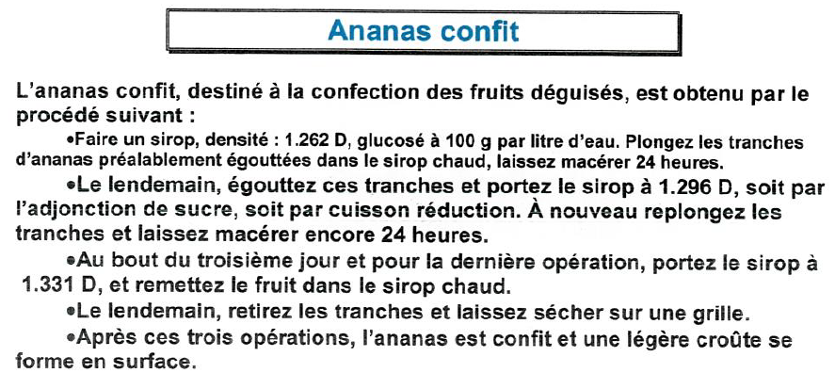

 |  |  |  |  |  |  |  |  |  |  |  |  |  |  |  |  |  | Pas de commentaire…tableau indicatif..

 |  |  |  |  |  |  |  |  |  |  |  |  |  |  |  | Ce document est archivé à l'adresse suivante sur votre ordinateur
 |  |  |  |  |  |  |  |  |  |  |  |  |  |  |  | D:\Données\1.UPRT\0-UPRT.fait\1-UPRT.FR-SITE-WEB\ff-fiches-fabrications\ff.fiches.fabrication.2023\UPRT.23.aout\[S_Soyez.creatifs.xlsx]Décors-Aromatisation-Astuces
 | Adaptation : Joël Leboucher..UPRT "Union des Professionnels de la Restauration Territoriale" membre du réseau RESTAU'CO |  |  |  |  |  |  |  |  |  |  |  |  |  |  | Adaptation : Joël Leboucher..UPRT "Union des Professionnels de la Restauration Territoriale" membre du réseau RESTAU'CO

ICI | Mélange des colorants |  |  |  |  |  |  |  |  |  |  |  |  |  | ICI | Mélange des colorants
Mélange des colorants | Mélange des colorants |  |  |  |  |  |  |  |  |  |  |  |  |  | Mélange des colorants | Mélange des colorants

 | Mickaël Rabeau Formateur AFPA Rochefort sur mer 2016 |  |  |  |  |  |  |  |  |  |  |  |  |  |  | Mickaël Rabeau Formateur AFPA Rochefort sur mer 2016

 |  |  |  |  |  |  |  |  |  |  |  |  |  |  |  | MODE D'EMPLOI
 |  |  |  |  |  | ❷
 |  |  |  | Combien de Kg voulez vous faire | u | 0.500 Kg |  | PHASES ESSENTIELLES DE PROGRESSION |  |  |  |  |  |  |  |  | Recettes de référence sur fond bleu ; à vous de saisir le poids que vous souhaitez fabriquer cellule jaune encre rouge
 |  | ❶ | Valeurs de référence sur fond bleu |  |  |  |  | Faire bouillir l'eau, ajouter le colorant,
 |  | 0.500 Kg | Eau |  |  | 0.357 Kg
 |  | 0.100 Kg | Colorant poudre (sévarome) |  |  | 0.071 Kg |  | filtrer, laisser refroidir
 |  | 0.100 Kg | Alcool à 90° |  |  | 0.071 Kg |  | Ajouter l'alcool

 |  | 0.700 Kg | POIDS RECETTE |  |  | 0.500 Kg

 |  | Oxyde de titane : |  |  |  | ❷
 |  |  |  | Combien de Kg voulez vous faire | u | 0.500 Kg |  | PHASES ESSENTIELLES DE PROGRESSION
 |  | ❶ | Valeurs de référence sur fond bleu |  |  |  |  | Verser la poudre sur l'eau
 |  | 0.250 Kg | Oxyde de titane |  |  | 0.313 Kg
 |  | 0.150 Kg | Eau (froide) |  |  | 0.187 Kg
 |  |  |  |  |  | 0.000 Kg |  | ATTENTION POUR LE BLANC NE PAS FAIRE DE MISE EN PLACE A L'AVANCE
 |  |  |  |  |  |  |  |  |  |  |  |  |  |  |  | Ce document est archivé à l'adresse suivante sur votre ordinateur
 |  | 0.400 Kg | POIDS RECETTE |  |  | 0.500 Kg |  |  |  |  |  |  |  |  |  | D:\Données\1.UPRT\0-UPRT.fait\1-UPRT.FR-SITE-WEB\ff-fiches-fabrications\ff.fiches.fabrication.2023\UPRT.23.aout\[S_Soyez.creatifs.xlsx]Décors-Aromatisation-Astuces

 | ❶ | si vous n'êtes pas d'accord avec les valeurs saisies - saisissez ce qui vous convient |  |  |  |  |  |  |  |  |  |  |  |  |  |  | gomme | La gomme sert à effacer et formater les cellules |  |  | gomme = police Calibri- taille 10 - fond blanc sans bordures - alignement gauche centré
 | ❷ | Quels poids voulez vous faire à vous de saisir un poids |  |  |  |  |  |  |  |  |  |  |  |  |  |  |  |  |  |  |  | copiez le mot gomme …collez le dans les cellules à effacer puis supprimez le mot
 | Adaptation : Joël Leboucher..UPRT "Union des Professionnels de la Restauration Territoriale" membre du réseau RESTAU'CO |  |  |  |  |  |  |  |  |  |  |  |  |  |  | Adaptation : Joël Leboucher..UPRT "Union des Professionnels de la Restauration Territoriale" membre du réseau RESTAU'CO

ICI | Gel neutre |  |  |  |  |  |  |  |  |  |  |  |  |  | ICI | Gel neutre
Gel neutre | Gel neutre |  |  |  |  |  |  |  |  |  |  |  |  |  | Gel neutre | Gel neutre

 | Mickaël Rabeau Formateur AFPA Rochefort sur mer 2016 |  |  |  |  |  |  |  |  |  |  |  |  |  |  | Mickaël Rabeau Formateur AFPA Rochefort sur mer 2016

 |  |  |  |  |  |  |  |  |  |  |  |  |  |  |  | MODE D'EMPLOI
 |  |  |  |  |  | ❷
 |  |  |  | Combien de Kg voulez vous faire | u | 1.000 Kg |  |  |  |  |  |  |  |  |  |  | Recette de référence sur fond bleu ; à vous de saisir le poids que vous souhaitez fabriquer cellule jaune encre rouge
 |  | ❶ | Valeurs de référence sur fond bleu |  |  |  |  | PHASES ESSENTIELLES DE PROGRESSION
 |  | 0.500 Kg | Nappage abricot |  |  | 0.526 Kg |  | Faire bouillir
 |  | 0.150 Kg | Sirop glucose |  |  | 0.158 Kg
 |  | 0.300 Kg | Sirop D1.260 |  |  | 0.316 Kg
 |  |  |  |  |  | 0.0000 Kg
 |  |  |  |  |  |  |  |  |  |  |  |  |  |  |  | Ce document est archivé à l'adresse suivante sur votre ordinateur
 |  | 0.950 Kg | POIDS RECETTE |  |  | 1.000 Kg |  |  |  |  |  |  |  |  |  | D:\Données\1.UPRT\0-UPRT.fait\1-UPRT.FR-SITE-WEB\ff-fiches-fabrications\ff.fiches.fabrication.2023\UPRT.23.aout\[S_Soyez.creatifs.xlsx]Décors-Aromatisation-Astuces

 | ❶ | si vous n'êtes pas d'accord avec les valeurs saisies - saisissez ce qui vous convient |  |  |  |  |  |  |  |  |  |  |  |  |  |  | gomme | La gomme sert à effacer et formater les cellules |  |  | gomme = police Calibri- taille 10 - fond blanc sans bordures - alignement gauche centré
 | ❷ | Quels poids voulez vous faire à vous de saisir un poids |  |  |  |  |  |  |  |  |  |  |  |  |  |  |  |  |  |  |  | copiez le mot gomme …collez le dans les cellules à effacer puis supprimez le mot
 | Adaptation : Joël Leboucher..UPRT "Union des Professionnels de la Restauration Territoriale" membre du réseau RESTAU'CO |  |  |  |  |  |  |  |  |  |  |  |  |  |  | Adaptation : Joël Leboucher..UPRT "Union des Professionnels de la Restauration Territoriale" membre du réseau RESTAU'CO

ICI | Glaçage pour marrons glacés |  |  |  |  |  |  |  |  |  |  |  |  |  | ICI | Glaçage pour marrons glacés
Glaçage pour marrons glacés | Glaçage pour marrons glacés |  |  |  |  |  |  |  |  |  |  |  |  |  | Glaçage pour marrons glacés | Glaçage pour marrons glacés

 | Mickaël Rabeau Formateur AFPA Rochefort sur mer 2016 |  |  |  |  |  |  |  |  |  |  |  |  |  |  | Mickaël Rabeau Formateur AFPA Rochefort sur mer 2016

 |  |  |  |  |  |  |  |  |  |  |  |  |  |  |  | MODE D'EMPLOI
 |  |  |  |  |  | ❷
 |  |  |  | Combien de Kg voulez vous faire | u | 1.000 Kg |  |  |  |  |  |  |  |  |  |  | Recette de référence sur fond bleu ; à vous de saisir le poids que vous souhaitez fabriquer cellule jaune encre rouge
 |  | ❶ | Valeurs de référence sur fond bleu |  |  |  |  |  | PHASES ESSENTIELLES DE PROGRESSION
 |  | 0.500 Kg | Sucre glace |  |  | 0.541 Kg |  |  | Mélanger puis porter l'appareil à 40°C
 |  | 0.250 Kg | Sirop à 1.260 D |  |  | 0.270 Kg
 |  | 0.075 Kg | Glucose |  |  | 0.081 Kg
 |  | 0.100 Kg | Sirop des marrons |  |  | 0.108 Kg
 |  |  |  |  |  |  |  | Glacer sur grille, bien égoutter puis mettre dans un four à 220°C pendant 1 à 2 minutes.
 |  | 0.925 Kg | POIDS RECETTE |  |  | 1.000 Kg

 | Conseils - suggestions - indications de Mickaël RABEAU - Formateur AFPA - Rochefort sur mer

 |  | Égoutter les marrons sur grille et les mettre dans l'étuve à 60°C pour éviter qu'ils soient gorgés de sirop et que par la suite ils remouillent le glaçage. |  |  |  |  |  |  |  |  |  |  |  |  |  | Ce document est archivé à l'adresse suivante sur votre ordinateur
 |  |  |  |  |  |  |  |  |  |  |  |  |  |  |  | D:\Données\1.UPRT\0-UPRT.fait\1-UPRT.FR-SITE-WEB\ff-fiches-fabrications\ff.fiches.fabrication.2023\UPRT.23.aout\[S_Soyez.creatifs.xlsx]Décors-Aromatisation-Astuces

 | ❶ | si vous n'êtes pas d'accord avec les valeurs saisies - saisissez ce qui vous convient |  |  |  |  |  |  |  |  |  |  |  |  |  |  | gomme | La gomme sert à effacer et formater les cellules |  |  | gomme = police Calibri- taille 10 - fond blanc sans bordures - alignement gauche centré
 | ❷ | Quels poids voulez vous faire à vous de saisir un poids |  |  |  |  |  |  |  |  |  |  |  |  |  |  |  |  |  |  |  | copiez le mot gomme …collez le dans les cellules à effacer puis supprimez le mot
 | Adaptation : Joël Leboucher..UPRT "Union des Professionnels de la Restauration Territoriale" membre du réseau RESTAU'CO |  |  |  |  |  |  |  |  |  |  |  |  |  |  | Adaptation : Joël Leboucher..UPRT "Union des Professionnels de la Restauration Territoriale" membre du réseau RESTAU'CO

ICI | Glaçage pour les fruits 1 |  |  |  |  |  |  |  |  |  |  |  |  |  | ICI | Glaçage pour les fruits 1
Glaçage pour les fruits 1 | Glaçage pour les fruits 1 |  |  |  |  |  |  |  |  |  |  |  |  |  | Glaçage pour les fruits 1 | Glaçage pour les fruits 1

 | Mickaël Rabeau Formateur AFPA Rochefort sur mer 2016 |  |  |  |  |  |  |  |  |  |  |  |  |  |  | Mickaël Rabeau Formateur AFPA Rochefort sur mer 2016

 |  |  |  |  |  |  |  |  |  |  |  |  |  |  |  | MODE D'EMPLOI
 |  |  |  |  |  | ❷
 |  |  |  | Combien de Kg voulez vous faire | u | 1.000 Kg |  |  |  |  |  |  |  |  |  |  | Recette de référence sur fond bleu ; à vous de saisir le poids que vous souhaitez fabriquer cellule jaune encre rouge
 |  | ❶ | Valeurs de référence sur fond bleu |  |  |  |  | PHASES ESSENTIELLES DE PROGRESSION
 |  | 0.800 Kg | Sucre |  |  | 0.559 Kg |  | Faire bouillir l'eau et le sucre
 |  | 0.600 Kg | Eau |  |  | 0.419 Kg
 |  | 0.032 Kg | Gélatine |  |  | 0.022 Kg |  | puis ajouter la gélatine préalablement ramollie dans l'eau froide
 |  |  |  |  |  | 0.0000 Kg
 |  |  |  |  |  | 0.0000 Kg |  | Réserver pour le glaçage (utilisation 27°C et 30­31°C au pistolet)
 |  |  |  |  |  |  |  |  |  |  |  |  |  |  |  | Ce document est archivé à l'adresse suivante sur votre ordinateur
 |  | 1.432 Kg | POIDS RECETTE |  |  | 1.000 Kg |  |  |  |  |  |  |  |  |  | D:\Données\1.UPRT\0-UPRT.fait\1-UPRT.FR-SITE-WEB\ff-fiches-fabrications\ff.fiches.fabrication.2023\UPRT.23.aout\[S_Soyez.creatifs.xlsx]Décors-Aromatisation-Astuces

 | ❶ | si vous n'êtes pas d'accord avec les valeurs saisies - saisissez ce qui vous convient |  |  |  |  |  |  |  |  |  |  |  |  |  |  | gomme | La gomme sert à effacer et formater les cellules |  |  | gomme = police Calibri- taille 10 - fond blanc sans bordures - alignement gauche centré
 | ❷ | Quels poids voulez vous faire à vous de saisir un poids |  |  |  |  |  |  |  |  |  |  |  |  |  |  |  |  |  |  |  | copiez le mot gomme …collez le dans les cellules à effacer puis supprimez le mot
 | Adaptation : Joël Leboucher..UPRT "Union des Professionnels de la Restauration Territoriale" membre du réseau RESTAU'CO |  |  |  |  |  |  |  |  |  |  |  |  |  |  | Adaptation : Joël Leboucher..UPRT "Union des Professionnels de la Restauration Territoriale" membre du réseau RESTAU'CO

ICI | Glaçage pour les fruits 2 |  |  |  |  |  |  |  |  |  |  |  |  |  | ICI | Glaçage pour les fruits 2
Glaçage pour les fruits 2 | Glaçage pour les fruits 2 |  |  |  |  |  |  |  |  |  |  |  |  |  | Glaçage pour les fruits 2 | Glaçage pour les fruits 2

 | Mickaël Rabeau Formateur AFPA Rochefort sur mer 2016 |  |  |  |  |  |  |  |  |  |  |  |  |  |  | Mickaël Rabeau Formateur AFPA Rochefort sur mer 2016

 |  |  |  |  |  |  |  |  |  |  |  |  |  |  |  | MODE D'EMPLOI
 |  |  |  |  |  | ❷
 |  |  |  | Combien de Kg voulez vous faire | u | 1.000 Kg |  |  |  |  |  |  |  |  |  |  | Recette de référence sur fond bleu ; à vous de saisir le poids que vous souhaitez fabriquer cellule jaune encre rouge
 |  | ❶ | Valeurs de référence sur fond bleu |  |  |  |  | PHASES ESSENTIELLES DE PROGRESSION
 |  | 1.000 Kg | Jus de poire |  |  | 0.816 Kg |  | Faire bouillir le jus de poire avec le sucre mélangé avec la pectine, les zestes et la vanille
 |  | 0.200 Kg | Sucre |  |  | 0.163 Kg
 |  | 0.025 Kg | Pectine NH |  |  | 0.020 Kg
 |  | 1 | Zestes de citron |  |  | 0.82
 |  | 1 | Zestes d'orange |  |  | 0.82
 |  | 0.5 | Gousse de vanille (1 demi) |  |  | 0.41
 |  | 30 | Feuilles de menthe |  |  | 24.5 |  | Faire infuser les feuilles de menthe pendant 10 minutes et chinoiser le tout.
 |  |  |  |  |  |  |  |  |  |  |  |  |  |  |  | Ce document est archivé à l'adresse suivante sur votre ordinateur
 |  | 1.225 Kg | POIDS RECETTE |  |  | 1.000 Kg |  | Réserver pour le glaçage. |  |  |  |  |  |  |  | D:\Données\1.UPRT\0-UPRT.fait\1-UPRT.FR-SITE-WEB\ff-fiches-fabrications\ff.fiches.fabrication.2023\UPRT.23.aout\[S_Soyez.creatifs.xlsx]Décors-Aromatisation-Astuces

 | ❶ | si vous n'êtes pas d'accord avec les valeurs saisies - saisissez ce qui vous convient |  |  |  |  |  |  |  |  |  |  |  |  |  |  | gomme | La gomme sert à effacer et formater les cellules |  |  | gomme = police Calibri- taille 10 - fond blanc sans bordures - alignement gauche centré
 | ❷ | Quels poids voulez vous faire à vous de saisir un poids |  |  |  |  |  |  |  |  |  |  |  |  |  |  |  |  |  |  |  | copiez le mot gomme …collez le dans les cellules à effacer puis supprimez le mot
 | Adaptation : Joël Leboucher..UPRT "Union des Professionnels de la Restauration Territoriale" membre du réseau RESTAU'CO |  |  |  |  |  |  |  |  |  |  |  |  |  |  | Adaptation : Joël Leboucher..UPRT "Union des Professionnels de la Restauration Territoriale" membre du réseau RESTAU'CO

ICI | Colle alimentaire |  |  |  |  |  |  |  |  |  |  |  |  |  | ICI | Colle alimentaire
Colle alimentaire | Colle alimentaire |  |  |  |  |  |  |  |  |  |  |  |  |  | Colle alimentaire | Colle alimentaire

 | Mickaël Rabeau Formateur AFPA Rochefort sur mer 2016 |  |  |  |  |  |  |  |  |  |  |  |  |  |  | Mickaël Rabeau Formateur AFPA Rochefort sur mer 2016

 |  |  |  |  |  |  |  |  |  |  |  |  |  |  |  | MODE D'EMPLOI
 |  |  |  |  |  | ❷
 |  |  |  | Combien de Kg voulez vous faire | u |  |  |  |  |  |  |  |  |  |  |  | Pas de quantités pour cette recette..je vous laisse saisir vos proportions cellules bleues
 |  | ❶ | Valeurs de référence sur fond bleu |  |  |  |  | PHASES ESSENTIELLES DE PROGRESSION
 |  |  | gomme arabique |  |  |  |  | Remplir un flacon de gomme arabique, mettre de l'alcool à 90° à hauteur puis ajouter une cuillère à café d'huile d'olive
 |  |  | alcool à 90
 |  |  | d'huile d'olive
 |  |  |  |  |  |  |  |  |  |  |  |  |  |  |  | Ce document est archivé à l'adresse suivante sur votre ordinateur
 |  | 0.000 Kg | POIDS RECETTE |  |  | 0.000 Kg |  |  |  |  |  |  |  |  |  | D:\Données\1.UPRT\0-UPRT.fait\1-UPRT.FR-SITE-WEB\ff-fiches-fabrications\ff.fiches.fabrication.2023\UPRT.23.aout\[S_Soyez.creatifs.xlsx]Décors-Aromatisation-Astuces

 | ❶ | si vous n'êtes pas d'accord avec les valeurs saisies - saisissez ce qui vous convient |  |  |  |  |  |  |  |  |  |  |  |  |  |  | gomme | La gomme sert à effacer et formater les cellules |  |  | gomme = police Calibri- taille 10 - fond blanc sans bordures - alignement gauche centré
 | ❷ | Quels poids voulez vous faire à vous de saisir un poids |  |  |  |  |  |  |  |  |  |  |  |  |  |  |  |  |  |  |  | copiez le mot gomme …collez le dans les cellules à effacer puis supprimez le mot
 | Adaptation : Joël Leboucher..UPRT "Union des Professionnels de la Restauration Territoriale" membre du réseau RESTAU'CO |  |  |  |  |  |  |  |  |  |  |  |  |  |  | Adaptation : Joël Leboucher..UPRT "Union des Professionnels de la Restauration Territoriale" membre du réseau RESTAU'CO

ICI | Vernis alimentaire |  |  |  |  |  |  |  |  |  |  |  |  |  | ICI | Vernis alimentaire
Vernis alimentaire | Vernis alimentaire |  |  |  |  |  |  |  |  |  |  |  |  |  | Vernis alimentaire | Vernis alimentaire

 | Mickaël Rabeau Formateur AFPA Rochefort sur mer 2016 |  |  |  |  |  |  |  |  |  |  |  |  |  |  | Mickaël Rabeau Formateur AFPA Rochefort sur mer 2016

 |  |  |  |  |  |  |  |  |  |  |  |  |  |  |  | MODE D'EMPLOI
 |  |  |  |  |  | ❷
 |  |  |  | Combien de Kg voulez vous faire | u |  |  |  |  |  |  |  |  |  |  |  | Pas de quantités pour cette recette..je vous laisse saisir vos proportions cellules bleues
 |  | ❶ | Valeurs de référence sur fond bleu |  |  |  |  | PHASES ESSENTIELLES DE PROGRESSION
 |  |  | gomme arabique |  |  |  |  | Remplir un 1/2 flacon de gomme arabique, mettre de l'alcool à 90° à hauteur du flacon
 |  |  | alcool à 90

 |  |  |  |  |  |  |  |  |  |  |  |  |  |  |  | Ce document est archivé à l'adresse suivante sur votre ordinateur
 |  | 0.000 Kg | POIDS RECETTE |  |  | 0.000 Kg |  |  |  |  |  |  |  |  |  | D:\Données\1.UPRT\0-UPRT.fait\1-UPRT.FR-SITE-WEB\ff-fiches-fabrications\ff.fiches.fabrication.2023\UPRT.23.aout\[S_Soyez.creatifs.xlsx]Décors-Aromatisation-Astuces

 | ❶ | si vous n'êtes pas d'accord avec les valeurs saisies - saisissez ce qui vous convient |  |  |  |  |  |  |  |  |  |  |  |  |  |  | gomme | La gomme sert à effacer et formater les cellules |  |  | gomme = police Calibri- taille 10 - fond blanc sans bordures - alignement gauche centré
 | ❷ | Quels poids voulez vous faire à vous de saisir un poids |  |  |  |  |  |  |  |  |  |  |  |  |  |  |  |  |  |  |  | copiez le mot gomme …collez le dans les cellules à effacer puis supprimez le mot
 | Adaptation : Joël Leboucher..UPRT "Union des Professionnels de la Restauration Territoriale" membre du réseau RESTAU'CO |  |  |  |  |  |  |  |  |  |  |  |  |  |  | Adaptation : Joël Leboucher..UPRT "Union des Professionnels de la Restauration Territoriale" membre du réseau RESTAU'CO

ICI | Appareil à moule en gélatine |  |  |  |  |  |  |  |  |  |  |  |  |  | ICI | Appareil à moule en gélatine
Appareil à moule en gélatine | Appareil à moule en gélatine |  |  |  |  |  |  |  |  |  |  |  |  |  | Appareil à moule en gélatine | Appareil à moule en gélatine

 | Mickaël Rabeau Formateur AFPA Rochefort sur mer 2016 |  |  |  |  |  |  |  |  |  |  |  |  |  |  | Mickaël Rabeau Formateur AFPA Rochefort sur mer 2016

 |  |  |  |  |  |  |  |  |  |  |  |  |  |  |  | MODE D'EMPLOI
 |  |  |  |  |  | ❷
 |  |  |  | Combien de Kg voulez vous faire | u | 1.000 Kg |  |  |  |  |  |  |  |  |  |  | Recette de référence sur fond bleu ; à vous de saisir le poids que vous souhaitez fabriquer cellule jaune encre rouge
 |  | ❶ | Valeurs de référence sur fond bleu |  |  |  |  | PHASES ESSENTIELLES DE PROGRESSION
 |  | 0.500 Kg | Gélatine |  |  | 0.247 Kg |  | Hydrater la gélatine dans de l'eau froide (20 min)
 |  | 0.750 Kg | Eau |  |  | 0.370 Kg |  | Porter à ébullition l'eau, le sucre et le glucose.
 |  | 0.625 Kg | Sucre |  |  | 0.309 Kg
 |  | 0.150 Kg | Glucose |  |  | 0.074 Kg
 |  |  |  |  |  |  |  | Verser cette préparation sur la gélatine égouttée, mélanger et écumer |  |  |  |  |  |  |  | Ce document est archivé à l'adresse suivante sur votre ordinateur
 |  | 2.025 Kg | POIDS RECETTE |  |  | 1.000 Kg |  |  |  |  |  |  |  |  |  | D:\Données\1.UPRT\0-UPRT.fait\1-UPRT.FR-SITE-WEB\ff-fiches-fabrications\ff.fiches.fabrication.2023\UPRT.23.aout\[S_Soyez.creatifs.xlsx]Décors-Aromatisation-Astuces

 | ❶ | si vous n'êtes pas d'accord avec les valeurs saisies - saisissez ce qui vous convient |  |  |  |  |  |  |  |  |  |  |  |  |  |  | gomme | La gomme sert à effacer et formater les cellules |  |  | gomme = police Calibri- taille 10 - fond blanc sans bordures - alignement gauche centré
 | ❷ | Quels poids voulez vous faire à vous de saisir un poids |  |  |  |  |  |  |  |  |  |  |  |  |  |  |  |  |  |  |  | copiez le mot gomme …collez le dans les cellules à effacer puis supprimez le mot
 | Adaptation : Joël Leboucher..UPRT "Union des Professionnels de la Restauration Territoriale" membre du réseau RESTAU'CO |  |  |  |  |  |  |  |  |  |  |  |  |  |  | Adaptation : Joël Leboucher..UPRT "Union des Professionnels de la Restauration Territoriale" membre du réseau RESTAU'CO

ICI | PARFUMS : pour aromatiser de la crème |  |  |  |  |  |  |  |  |  |  |  |  |  | ICI | PARFUMS : pour aromatiser de la crème
PARFUMS : pour aromatiser de la crème | PARFUMS : pour aromatiser de la crème |  |  |  |  |  |  |  |  |  |  |  |  |  | PARFUMS : pour aromatiser de la crème | PARFUMS : pour aromatiser de la crème

 | Mickaël Rabeau Formateur AFPA Rochefort sur mer 2016 |  |  |  |  |  |  |  |  |  |  |  |  |  |  | Mickaël Rabeau Formateur AFPA Rochefort sur mer 2016

 |  |  |  |  |  |  |  |  |  |  |  |  |  |  |  | MODE D'EMPLOI
 |  |  |  |  |  | ❷
 | Combien de L de crème voulez vous parfumer |  |  |  | u | 1.0 L |  |  |  |  |  |  |  |  |  | Recette de référence sur fond bleu ; à vous de saisir le volume ou le poids que vous souhaitez fabriquer cellules jaunes encre rouge
 |  |  |  |  |  |  |  |  |  |  |  |  |  |  |  |  |  |  |  |  |  |  |  |  |  |  | ❷
 |  | ❶ | PARFUMS : pour 1 litre de crème |  |  |  |  |  |  | PHASES ESSENTIELLES DE PROGRESSION
 |  | 0.030 Kg | Extrait de Café dans crème chaude |  |  | 0.030 Kg |  |  |  |  |  |  |  |  |  | Si vous n'êtes pas d'accord avec les grammages et les produits dans les recettes de référence fond bleu …saisissez vos recettes personnelles à la place |  |  |  |  |  |  |  |  |  |  | ❶
 |  | 0.020 Kg | Café lyophilisé dans le lait |  |  | 0.020 Kg
 |  | 0.100 Kg | Chocolat : pâte de cacao |  |  | 0.100 Kg
 |  | 0.030 Kg | Alcool divers dans crème froide |  |  | 0.030 Kg |  |  |  |  |  |  |  |  |  |  | deux choix
 |  |  |  |  |  |  |  |  |  |  |  |  |  |  |  |  |  | Combien de L de crème voulez vous parfumer
 |  |  |  |  |  | ❷ |  |  |  |  |  |  |  |  |  |  |  | OU FAIRE UNE GANACHE
 |  |  | OU FAIRE UNE GANACHE |  |  | 1.000 Kg
 |  | ❶ | Valeurs de référence sur fond bleu
 |  | 0.350 Kg | Lait |  |  | 0.212 Kg |  |  |  |  |  |  |  |  |  |  |  |  |  | n'hésitez pas a cliquer sur les liens internet
 |  | 0.250 Kg | Chocolat de couverture 58% |  |  | 0.152 Kg
 |  | 0.050 Kg | Cacao pâte |  |  | 0.030 Kg
 |  | 1.000 Kg | Crème pâtissière |  |  | 0.606 Kg
 |  |  |  |  |  |  |  |  |  |  |  |  |  |  |  | Ce document est archivé à l'adresse suivante sur votre ordinateur
 |  | 1.650 Kg | POIDS RECETTE |  |  | 1.000 Kg |  |  |  |  |  |  |  |  |  | D:\Données\1.UPRT\0-UPRT.fait\1-UPRT.FR-SITE-WEB\ff-fiches-fabrications\ff.fiches.fabrication.2023\UPRT.23.aout\[S_Soyez.creatifs.xlsx]Décors-Aromatisation-Astuces
 | Pour simplifier j'ai arrondi le poids d'1 litre de lait à 1 Kg |  |  |  |  |  | lien internet : | http://users.skynet.be/daniel.boen/Poids_mesures.htm
 | ❶ | si vous n'êtes pas d'accord avec les valeurs saisies - saisissez ce qui vous convient |  |  |  |  |  |  |  |  |  |  |  |  |  |  | gomme | La gomme sert à effacer et formater les cellules |  |  | gomme = police Calibri- taille 10 - fond blanc sans bordures - alignement gauche centré
 | ❷ | Quels poids ou volume voulez vous parfumer à vous de saisir une valeur |  |  |  |  |  |  |  |  |  |  |  |  |  |  |  |  |  |  |  | copiez le mot gomme …collez le dans les cellules à effacer puis supprimez le mot
 | Adaptation : Joël Leboucher..UPRT "Union des Professionnels de la Restauration Territoriale" membre du réseau RESTAU'CO |  |  |  |  |  |  |  |  |  |  |  |  |  |  | Adaptation : Joël Leboucher..UPRT "Union des Professionnels de la Restauration Territoriale" membre du réseau RESTAU'CO

pates levées Divers
2.71 | 9.00 | 9.00 | 9.00 | 9.00 | 9.00 | 9.00 | 9.00 | 9.00 | 9.00 | 9.00 | 9.00 | 9.00 | 9.00 | largeurs de colonnes
 | PÂTES LEVÉES DIVERSES

D:\Données\1.UPRT\0-UPRT.fait\1-UPRT.FR-SITE-WEB\ff-fiches-fabrications\ff.fiches.fabrication.2023\UPRT.23.aout\[S_Soyez.creatifs.xlsx]pates levées Divers
 | 3 principes s'imposent pour réussir une pâte levée:
 | Utiliser une farine riche en gluten.
 | Donner aux pâtes une consistance molle et élastique afin de retenir la fermentation.
 | Tenir les pâtes dans un milieu ambiant de 25-30°C environ.
 | L'objectif premier de ce document est de vous fournir des fiches avec des fonctions Excel pour vous simplifier la vie .La composition de ces recettes validées est donnée à titre indicatif . Vous pouvez modifier les quantités de base et la composition des recettes à votre convenance

 |  | Bordures or fiches duplicables |  |  |  |  | Bordures vertes recommandations - indications - suggestions- conseils

 | ROLES DES COMPOSANTS DES PATES LEVEES

 | La farine:
 | Elle permet à la pâte d'avoir du corps et de retenir la fermentation ; on a un produit plus digeste et plus aéré.

 | La levure:
 | Elle provoque la fermentation en se nourrissant des sucres qui se décomposent en gaz carbonique et en alcool. Donne la légèreté et du goût par la fermentation.

 | Le sel:
 | Régularise la fermentation et aide à la conservation.
 | Le sucre:
 | Favorise la fermentation. Il apporte de la couleur (à la cuisson) et du goût.

 | Les oeufs:
 | Hydratent les particules de farine. Apportent la finesse et le goût, les jaunes apportent la matière grasse et la couleur ; les blancs coagulent à la cuisson ce qui donne de la tenue aux pâtes.

 | L'eau:
 | Comme les oeufs, elle hydrate les particules d'amidon de la farine et donne de l'élasticité au gluten. L'eau est indispensable à la fermentation.

 | Le beurre:
 | Apporte la qualité gustative.
 | La poudre de lait:
 | Apporte une meilleure qualité gustative et donne du moelleux.

ICI | PAINS AUX RAISINS
PAINS AUX RAISINS | Mickaël Rabeau Formateur AFPA Rochefort sur mer 2016

 | PAINS AUX RAISINS |  |  |  |  |  |  |  | Combien de pièces voulez vous faire |  |  | 25 | pièces

 |  | Référence pour combien de pièces
 |  |  |  |  |  |  |  | 1/2 rouleau de large - 25 cm
 |  | Pour 1 pain aux raisins | 10 | QUANTITÉS A METTRE EN ŒUVRE |  |  |  | Partie mouillée ou non - dorure ou eau |  |  | 1 rouleau de long 50 cm
 |  |  | ❶
 |  | 0.040 Kg | 0.400 Kg | pâte à croissants |  | 1.000 Kg
 |  | 0.013 Kg | 0.125 Kg | beurre |  | 0.313 Kg
 |  | 0.016 Kg | 0.160 Kg | crème patissière |  | 0.400 Kg
 |  | 0.012 Kg | 0.120 Kg | de raisins au rhum |  | 0.300 Kg

 |  | 0.081 Kg | 0.805 Kg |  |  | 2.012 Kg |  |  | SOUDURE
 |  |  | ❶ VALEURS DE RÉFÉRENCE |  |  |  |  | ❷
 |  |  |  |  |  |  |  | Cuisson: 200-210°C plaque doublée.
 | ❶ | si vous n'êtes pas d'accord ave le nombre de pièce ou les grammages - saisissez ce qui vous convient
 | ❷ | la largeur de la soudure n'est pas à l'échelle mais dépend ici de la largeur (9-68 pixels) standard de la colonne |  |  |  |  |  |  |  |  |  | gomme
 |  | Variante : la pâte à croissant est parfois remplacée par de la pâte à brioche
 | 400 g de pâte à croissants beurrée à 125 g de beurre + 150-180 g de crème pâtissière + 120 g de raisins au rhum = 800g/10 pièces = 80 g/pièce. Cuisson: 200-210°C plaque doublée.

ICI | DIPLOMATE
DIPLOMATE | Mickaël Rabeau Formateur AFPA Rochefort sur mer 2016

 | DIPLOMATE |  |  |  |  |  |  |  |  | Combien de caisses voulez vous faire |  | Combien de Parts voulez vous faire

 |  |  |  |  |  |  |  |  |  | 5 |  | 40
 | Recette de référence prévue |  |  |  |  |  |  |  |  | ❷ |  | ❸
 | pour | 24 |  |  |  | QUANTITÉS A METTRE EN ŒUVRE
 | Pour 1 part | ❶ |  |  |  | ❷ |  | ❸ |  | PHASES ESSENTIELLES DE PROGRESSION
=
 | 0.017 Kg | 0.400 Kg | Brioches, pains au lait, pains aux raisins |  |  | 2.000 Kg |  | 0.667 Kg |  | parer et couper en cube

 | 0.004 Kg | 0.100 Kg | Fruits confits ou raisins |  |  | 0.500 Kg |  | 0.167 Kg |  | Ajouter

 |  | ❶ | Appareil:
 | 0.083 Kg | 2.000 Kg | Lait |  |  | 10.000 Kg |  | 3.333 Kg |  | Faire bouillir le lait puis le verser sur le mélange oeufs + sucre + vanille
 | 0.025 Kg | 0.600 Kg | Œufs |  |  | 3.000 Kg |  | 1.000 Kg
 | 0.017 Kg | 0.400 Kg | Sucre |  |  | 2.000 Kg |  | 0.667 Kg
 | 0.001 Kg | 0.020 Kg | Vanille |  |  | 0.100 Kg |  | 0.033 Kg
 | 0.004 Kg | 0.100 Kg | Rhum |  |  | 0.500 Kg |  | 0.167 Kg |  | Ajouter

 | 0.151 Kg | 3.620 Kg |  |  |  | 18.100 Kg |  | 6.033 Kg
 |  | ❶ POIDS DE RÉFÉRENCE POUR 1 CAISSE |  |  |  |  |  | 1 caisses | + 2.41 Kg | ❹
 |  |  |  |  |  |  |  | 2 caisses | - 1.207 Kg | Au choix
 | Recette de référence pour une caisse de 30/40 cm, papier sulfurisé au fond, beurrer autour. couper en 24 parts (6 x 4)
 | PROGRESSION DU TRAVAIL
 | Garnir la caisse avec les cubes de brioche, verser l'appareil et mettre une grille dessus pour permettre à la brioche de bien s'imbiber.
 | Cuire à 180°C au four à air pulsé pendant environ 30 min, mettre au frigo, parer,
 | napper, couper en 24 parts (6 x 4)
 | Utiliser la bicyclette pour marquer les parts régulièrement et rapidement.

 | ❶ | si vous n'êtes pas d'accord avec le nombre de parts dans une caisse - les grammages ou les dimensions de la caisse - saisissez ce qui vous convient
 | ❷ | Saisissez le nombre de caisses que vous souhaitez fabriquer
 | ❸ | Combien de Parts voulez vous faire à vous de savoir |  |  |  |  |  |  |  |  |  | gomme
 | ❹ | Combien de caisses devrez vous faire pour le nombre de parts saisies - 2 possibilités mathématiques au choix
 | Adaptation : Joël Leboucher..UPRT "Union des Personnels de la Restauration Territoriale" membre du réseau RESTAU'CO

ICI | la pâte à Kougelhopf
LA PATE A CROISSANTS | la pâte à Kougelhopf

 | Mickaël Rabeau Formateur AFPA Rochefort sur mer 2016

 | AVANT de saisir quoique ce soit dans une cellule vérifiez bien qu'il n'y ait pas de formule en cliquant dessus |  |  |  |  |  |  |  |  |  | 2026-08-23

 | l'hiver je n'utilise que de la farine de force (gruau) parce qu'il y a beaucoup d'humidité dans l'air. En été si l'on est pas en bord de mer on peut couper avec de la farine T55 à 50% |  |  |  |  |  |  | Que voulez vous fabriquer

 |  |  |  |  |  |  |  | 1.000 Kg |  | 2.000 Kg |  | 3

 |  |  |  |  |  |  |  | Poids total |  | poids de farine à mettre en œuvre |  | Combien de Kougelhopfs voulez vous faire

 | Si vous avez trop d'informations - sélectionnez les informations qui ne vous servent pas - Couleur de Police BLANC

 | 1 Kougelhopf |  | Coeff.vente |  |  | VALEURS DE RÉFÉRENCE |  |  | QUANTITÉS A METTRE EN ŒUVRE
 | 2.841 Kg | 9.20 € | 2.5 |  | ingrédients | Quant. | Nb d'unités | Poids unitaire | Poids total | poids de farine | Kougelhopf | Prix U HT ou au Kg | Prix T HT
 |  |  | 23.01 € |  | q | q | q | q
 | ❶ | Prix T HT | LEVAIN |  |  |  |  |  | Quant. | Quant. | Quant. | Prix Un. | Prix T HT
 | 0.500 | 1.62 € |  |  | Farine T 45 ou T55 (gruau) | 0.500 Kg | Levain |  | 0.176 Kg | 1.000 Kg | 1.500 Kg | 3.24 € | 0.57 €
 | 0.420 | 1.36 € |  |  | Lait | 0.420 Kg |  |  | 0.148 Kg | 0.840 Kg | 1.260 Kg | 3.24 € | 0.48 €
 | 0.050 | 0.16 € |  |  | Levure | 0.050 Kg |  |  | 0.018 Kg | 0.100 Kg | 0.150 Kg | 3.24 € | 0.06 €
 | Levain : Chauffer le lait à 27°C, ajouter la levure + la farine (température: 27°C) Pousse 30 min
 |  |  | PATE : Pétrir avec le levain
 | 0.500 | 1.62 € |  |  | Farine T 45 ou T55 (gruau) | 0.500 Kg |  |  | 0.176 Kg | 1.000 Kg | 1.500 Kg | 3.24 € | 0.57 €
 | 0.020 | 0.06 € |  |  | Sel | 0.020 Kg |  |  | 0.007 Kg | 0.040 Kg | 0.060 Kg | 3.24 € | 0.02 €
 | 0.200 | 0.65 € |  |  | Sucre | 0.200 Kg |  |  | 0.070 Kg | 0.400 Kg | 0.600 Kg | 3.24 € | 0.23 €
 | 0.300 | 0.97 € |  |  | CEufs |  | 6 | 0.050 Kg | 0.106 Kg | 0.600 Kg | 0.900 Kg | 3.24 € | 0.34 €
 |  |  | Incorporer lorsque la pâte se décolle
 | 0.250 | 0.81 € |  |  | Beurre | 0.250 Kg |  |  | 0.088 Kg | 0.500 Kg | 0.750 Kg | 3.24 € | 0.29 €
 | 0.001 | 0.00 € |  |  | Zestes de citrons |  | 2 | 0.0005 Kg | 0.0004 Kg | 0.0020 Kg | 0.0030 Kg | 3.24 € | 0.00 €
 |  |  | Mélanger ensemble puis incorporer à la pâte à la main
 | 0.100 | 0.32 € |  |  | Écorces d'oranges hachées | 0.100 Kg |  |  | 0.035 Kg | 0.200 Kg | 0.300 Kg | 3.24 € | 0.11 €
 | 0.450 | 1.46 € |  |  | Raisins secs lavés | 0.450 Kg |  |  | 0.158 Kg | 0.900 Kg | 1.350 Kg | 3.24 € | 0.51 €
 | 0.050 | 0.16 € |  |  | Kirsch | 0.050 Kg |  |  | 0.018 Kg | 0.100 Kg | 0.150 Kg | 3.24 € | 0.06 €
 | 0.000 | 0.00 € |  |  |  |  |  |  | 0.000 Kg | 0.000 Kg | 0.000 Kg |  | 0.00 €

 | ❶
 | 0.970 Kg | 3.14 € | A | LEVAIN |  |  |  |  | 0.341 Kg | 1.940 Kg | 2.910 Kg
 | 1.871 Kg | 6.06 € | B | PATE |  |  |  |  | 0.659 Kg | 3.742 Kg | 5.613 Kg
 | 2.841 Kg | 9.20 € | C | Poids total |  |  |  |  | 1.000 Kg | 5.682 Kg | 8.523 Kg
 | B | colonne | 142 | N° de ligne moins 1 |  |  |  | Prix | 3.24 € | 18.41 € | 27.61 € |  | N
 | VALEURS DE RÉFÉRENCE ces valeurs de référence commandent le fonctionnement de la fiche
 | si vous n'êtes pas d'accord avec les valeurs saisies - saisissez ce qui vous convient |  |  |  |  |  |  | Poids total |  | poids de farine |  | Nbre de Kougelhopf
 | les produits à la pièce - œufs - batons de vanille etc. doivent être saisis dans les colonnes - Nb d'unité et Poids Unitaire -ne pas saisir leur poids dans la colonne Quant.
 |  |  |  |  |  |  |  | 2.841 Kg |  | 1.000 Kg |  | 1

 |  |  |  |  |  |  |  | ❶
 | Lien farines | http://www.mercotte.fr/farines-et-fecules/
 | Lien œufs | http://www.mylittlerecettes.com/cap-patissier-les-oeufs-en-patisserie/

 | Si vous avez trop d'informations - sélectionnez les informations qui ne vous servent pas - Couleur de Police BLANC
 | PHASES ESSENTIELLES DE PROGRESSION La pâte à Kougelhopf

 | ❶ | Température de la pâte 26°C
 | ❷ | 2e pointage: 15 min
 | ❸ | 3e pointage: 15 min
 | ❹ | Peser à 350 g, bouler, 15 min de détente
 | ❺ | Chemiser les moules: beurre + amandes effilées ou amandes entières émondées
 | ❻ | Mettre de l'eau sur la pâte en fin de pousse
 | ❼ | Cuisson 200°C sonder pour vérifier la cuisson
 | ❽ | Finition : sucre glace ou beurre et sucre cristallisé.

 | Avec ce modèle de fiche j'ai essayé de concilier les besoins de chacun.
 |  |  | La Restauration Collective à besoin d'un poids fini et avec ce poids elle poura servir : X
 |  |  |  | enfants de Maternelles |  |  | adolescents |  | travailleurs sédentaires
 |  |  |  | enfants du Primaire |  |  | personnes agées |  | travailleutrs de force

 |  |  | Les boulanger et Patissiers se servent du poids de farine à mettre en œuvre
 |  |  | La restauration "classique" et l'enseignement fonctionnent à la portion |  |  |  |  |  |  |  |  | gomme
 |  |  | A chacun d'y trouver son bonheur . Bonne utilisation - Joël Leboucher
 | Adaptation : Joël Leboucher..UPRT "Union des Personnels de la Restauration Territoriale" membre du réseau RESTAU'CO

ICI | La pâte à brioche
La pâte à brioche | La pâte à brioche

 | Mickaël Rabeau Formateur AFPA Rochefort sur mer 2016

 | AVANT de saisir quoique ce soit dans une cellule vérifiez bien qu'il n'y ait pas de formule en cliquant dessus |  |  |  |  |  |  |  |  |  | 2026-08-23

 | l'hiver je n'utilise que de la farine de force (gruau) parce qu'il y a beaucoup d'humidité dans l'air. En été si l'on est pas en bord de mer on peut couper avec de la farine T55 à 50% |  |  |  |  |  |  | Que voulez vous fabriquer

 |  |  |  |  |  |  |  | 1.000 Kg |  | 2.000 Kg |  | 10

 |  |  |  |  |  |  |  | Poids total |  | poids de farine à mettre en œuvre |  | Nombre de Briochettes

 | Si vous avez trop d'informations - sélectionnez les informations qui ne vous servent pas - Couleur de Police BLANC

 | 1 Briochette |  | Coeff.vente |  |  | VALEURS DE RÉFÉRENCE |  |  | QUANTITÉS A METTRE EN ŒUVRE
 | 0.059 Kg | 0.19 € | 2.5 |  | ingrédients | Quant. | Nb d'unités | Poids unitaire | Poids total | poids de farine | Briochettes | Prix U HT ou au Kg | Prix T HT
 |  |  | 0.47 € |  | q | q | q | q
 | ❶ | Prix T HT | Pétrissage : mélanger tous les ingrédients et pétrir jusqu'à décollement de la pâte |  |  |  |  |  | Quant. | Quant. | Quant. | Prix Un. | Prix T HT

 | 1.000 | 3.24 € |  |  | Farine T45 ouT55 (gruau) | 1.000 Kg |  |  | 0.310 Kg | 2.000 Kg | 0.182 Kg | 3.24 € | 1.00 €
 | 0.035 | 0.11 € |  |  | Levure | 0.035 Kg |  |  | 0.011 Kg | 0.070 Kg | 0.006 Kg | 3.24 € | 0.04 €
 | 0.020 | 0.06 € |  |  | Sel | 0.020 Kg |  |  | 0.006 Kg | 0.040 Kg | 0.004 Kg | 3.24 € | 0.02 €
 | 0.120 | 0.39 € |  |  | Sucre | 0.120 Kg |  |  | 0.037 Kg | 0.240 Kg | 0.022 Kg | 3.24 € | 0.12 €
 | 0.600 | 1.94 € |  |  | CEufs froids |  | 12 | 0.050 Kg | 0.186 Kg | 1.200 Kg | 0.109 Kg | 3.24 € | 0.60 €
 | 0.000 | 0.00 € |  |  | Lait QS* |  |  |  | 0.000 Kg | 0.000 Kg | 0.000 Kg |  | 0.00 €
 | 0.000 | 0.00 € |  |  | Eau QS* |  |  |  | 0.000 Kg | 0.000 Kg | 0.000 Kg |  | 0.00 €
 | 0.000 | 0.00 € |  |  |  |  |  |  | 0.000 Kg | 0.000 Kg | 0.000 Kg |  | 0.00 €
 | 0.000 | 0.00 € |  |  |  |  |  |  | 0.000 Kg | 0.000 Kg | 0.000 Kg |  | 0.00 €
 |  |  | Incorporer en fin de pétrissage
 | 0.550 | 1.78 € |  |  | Beurre | 0.550 Kg |  |  | 0.171 Kg | 1.100 Kg | 0.100 Kg | 3.24 € | 0.55 €
 | 0.000 | 0.00 € |  |  |  |  |  |  | 0.000 Kg | 0.000 Kg | 0.000 Kg |  | 0.00 €
 |  |  | Pour la finition, il faudra prévoir de la crème mousseline
 | 0.900 | 2.92 € |  |  | Crème mousseline | 0.900 Kg |  |  | 0.279 Kg | 1.800 Kg | 0.164 Kg | 3.24 € | 0.90 €
 | 0.000 | 0.00 € |  |  |  |  |  |  | 0.000 Kg | 0.000 Kg | 0.000 Kg |  | 0.00 €
 | 0.000 | 0.00 € |  |  |  |  |  |  | 0.000 Kg | 0.000 Kg | 0.000 Kg |  | 0.00 €
 | 0.000 | 0.00 € |  |  |  |  |  |  | 0.000 Kg | 0.000 Kg | 0.000 Kg |  | 0.00 €

 | ❶
 | 1.775 Kg | 5.75 € | A | 1° PHASE |  |  |  |  | 0.550 Kg | 3.550 Kg | 0.323 Kg
 | 0.550 Kg | 4.70 € | B | Beurre |  |  |  |  | 0.171 Kg | 1.100 Kg | 0.100 Kg
 | 3.225 Kg | 10.45 € | C | Poids total |  |  |  |  | 1.000 Kg | 6.450 Kg | 0.586 Kg
 | B | colonne | 220 | N° de ligne moins 1 |  |  |  | Prix | 3.24 € | 20.90 € | 1.90 € |  | N
 | VALEURS DE RÉFÉRENCE ces valeurs de référence commandent le fonctionnement de la fiche
 | si vous n'êtes pas d'accord avec les valeurs saisies - saisissez ce qui vous convient |  |  |  |  |  |  | Poids total |  | poids de farine |  | Nombre de Briochettes
 | les produits à la pièce - œufs - batons de vanille etc. doivent être saisis dans les colonnes - Nb d'unité et Poids Unitaire -ne pas saisir leur poids dans la colonne Quant.
 |  |  |  |  |  |  |  | 3.225 Kg |  | 1.000 Kg |  | 55

 |  |  |  |  |  |  |  | ❶
 | Lien farines | http://www.mercotte.fr/farines-et-fecules/
 | Lien œufs | http://www.mylittlerecettes.com/cap-patissier-les-oeufs-en-patisserie/

 | Si vous avez trop d'informations - sélectionnez les informations qui ne vous servent pas - Couleur de Police BLANC
 | PHASES ESSENTIELLES DE PROGRESSION La pâte à Brioche

 |  | *On peut mettre 10 oeufs et 100-150 g de lait
 |  | Hydratation totale (eau ou lait + oeufs) = 60 à 65 % environ
 |  | Pointage: 45 minutes à 1 heure ; rompre; arrêt fermentation (frigo 4 à 16 h); rompre;
 |  | façonnage; pousse; cuisson.
 |  | Détail:
 |  | 250g de pâte:
 |  | 6-7 petites brioches: (1/2 plaque), cuisson sur plaque chaude 220-230°C.
 |  | 1 grosse brioche parisienne: (2/3 pour le corps et 1/3 pour la tête), cuisson
 |  | 190°C (avant cuisson, inciser aux ciseaux pour obtenir une brioche à tête droite et un
 |  | bon développement)

 |  |  | Œufs équivalences en litres et en poids
 |  |  | Litres | Oeufs entiers | Blancs | Jaunes |  |  | Nombre d'œufs | u | 12
 |  |  | q |  |  |  |  |  | un oeuf moyen pèse environ | 0.057 Kg | 0.684 Kg
 |  |  | 2.5 | 50 | 80 | 125 |  |  | 1 oeuf hors coquille | 0.050 Kg | 0.600 Kg
 |  |  |  | 2.5 Kg | 2.4 Kg | 2.5 Kg |  |  | 1 blanc d'oeuf = | 0.030 Kg | 0.360 Kg
 |  |  | 1.0 | 20 | 32 | 50 |  |  | 1 jaune d'oeuf = | 0.020 Kg | 0.240 Kg
 |  |  |  | 0.050 Kg | 0.030 Kg | 0.020 Kg |  |  | la coquille +- | 0.007 Kg | 0.084 Kg
 |  |  | Saisissez ce que vous voulez obtenir cellules fond jaune - encre rouge
 |  |  | Si vous n'êtes pas d'accord avec le poids des œufs modifiez les cellules fond jaune encre bleue

 | Avec ce modèle de fiche j'ai essayé de concilier les besoins de chacun.
 |  |  | La Restauration Collective à besoin d'un poids fini et avec ce poids elle poura servir : X
 |  |  |  | enfants de Maternelles |  |  | adolescents |  | travailleurs sédentaires
 |  |  |  | enfants du Primaire |  |  | personnes agées |  | travailleutrs de force

 |  |  | Les boulanger et Patissiers se servent du poids de farine à mettre en œuvre
 |  |  | La restauration "classique" et l'enseignement fonctionnent à la portion |  |  |  |  |  |  |  |  | gomme
 |  |  | A chacun d'y trouver son bonheur . Bonne utilisation - Joël Leboucher
 | Adaptation : Joël Leboucher..UPRT "Union des Personnels de la Restauration Territoriale" membre du réseau RESTAU'CO

ICI | LES BRIOCHES : Brioche Suisse
LES BRIOCHES : Brioche Suisse | Mickaël Rabeau Formateur AFPA Rochefort sur mer 2016

 | LES BRIOCHES : Brioche Suisse |  |  |  |  |  |  |  |  | Combien de moules à "génoise" voulez vous faire |  | Combien de pains aux raisins voulez vous faire

 |  |  |  |  |  |  |  |  |  | 10 |  | 25

 | ❶ VALEURS DE RÉFÉRENCE |  |  |  | Moules à "génoise" |  | Pains aux raisins
 | 1 brioche suisse =
 |  |  |  |  | QUANTITÉS A METTRE EN ŒUVRE
 | 8 | moule à génoise de (nombre de parts) |  |  |  |  | 28.57 |  | T.D.F.: Foncer, dorer, disposer 6 pains aux raisins autour + 1 au centre; dorer, cuisson 180°C, sirop à D 1.260 à la sortie du four ou nappage puis glace à l'eau.
 | 7 | Pains aux raisins (Nombre de pains) |  |  | 8.75
 | 0.250 Kg | pâte à brioche suisse |  |  | 0.313 Kg |  | 0.893 Kg
 | 0.080 Kg | crème |  |  | 0.100 Kg |  | 0.286 Kg
 | 0.070 Kg | fruits confits et raisins |  |  | 0.088 Kg |  | 0.250 Kg
 | 0.150 Kg | pâte pour le fonçage du moule |  |  | 0.188 Kg |  | 0.536 Kg

 | ❶ | Valeurs de référence , si vous n'êtes pas d'accord ; saisissez vos valeurs

ICI | Couronne et Tropézienne
Couronne et Tropézienne | Couronne et Tropézienne

 |  |  |  | COURONNE
 |  |  |  | Poids de pâte | 0.300 Kg | VALEUR DE RÉFÉRENCE
 | ❶ | Mettre un peu de farine sur le dessus du pâton. Avec les doigts, faire un trou bien au centre qui doit traverser le corps de la brioche.
 | ❷ | La couronne est prise entre les deux mains ; puis en étirant légèrement et en pressant la pâte elle s'agrandit.
 | ❸ | Déposer la couronne sur une plaque de cuisson et du bout des doigts aplatir le centre ; cuisson 190-200°C.

 |  |  |  |  |  |  |  | Combien de Tropéziennes voulez vous faire

 |  |  |  | TROPÉZIENNE : (cercle 220 de diamètre)
 |  |  |  |  |  |  |  | 10

 |  |  |  | Poids de pâte | u | 0.300 Kg |  | 3.000 Kg | de pâte
 |  |  |  | Nombre de Tropéziennes | u | 1
 |  |  |  |  |  | ❶ |  | ❷
 |  | bouler, étaler, piquer mettre sur tourtière mouillée, dorer + amandes effilées, cuisson 220°C. Après cuisson ouvrir en 2 puis garnir avec de la crème mousseline

 | ❶ | Valeurs de référence , si vous n'êtes pas d'accord ; saisissez vos valeurs
 | ❷ | Poids de pâte pour le nombre de Tropéziennes que vous souhaitez faire
 | ce document est mis à votre disposition par Mickaël RABEAU - Formateur AFPA - Rochefort sur mer

ICI | Brioches diverses et Galette Franc-Comtoise
Brioches diverses et Galette Franc-Comtoise | Brioches diverses et Galette Franc-Comtoise

 |  | 1 BRIOCHE FEUILLETÉE
 |  | ❶ | Beurrer avec 50 g de beurre (1 tour double + 1 tour simple)
 |  | ❷ | bouler sans écraser, mettre dans un moule à grosse brioche
 |  | ❸ | au 2/3 de la pousse couper en 8 par le centre.
 |  | ❹ | Diviser en 3 ou 6 boules
 |  | ❺ | les poser côte à côte au fond d'un moule rectangulaire.
 |  | ❻ | Dorer; laisser pousser; dorer.
 |  | ❼ | Entailler chaque boule aux ciseaux (pour les brioches à 3 boules). Cuisson 200­210°C.

 |  | 1 GALETTE FRANC-COMTOISE
 |  | ❶ | Abaisser une galette
 |  | ❷ | étaler une couche d'appareil à «pont neuf»
 |  |  | (50 % de crème pâtissière et 50 % de pâte à choux; parfumer à l'eau de fleurs d 'oranger)
 |  | ❸ | Dorer après la pousse et rayer à la fourchette ;
 |  | ❹ | parsemer le centre d'amandes effilées.
 |  | ❺ | Cuisson 200-210°C.

 |  | 1 BRIOCHE CHOCOLATÉE
 |  | ❶ | Étaler 150 g de pâte dans un moule à génoise de 20 cm de diamètre.
 |  | ❷ | Faire 10 boules avec 250 g de pâte
 |  | ❸ | les fourrer de pépites.
 |  | ❹ | Dorer
 |  | ❺ | mettre en pousse
 |  | ❻ | dorer
 |  | ❼ | Cuisson à 200°C.

 |  | 1 BRIOCHE MOUSSELINE
 |  | ❶ | Poser des boules de 900 g au fond d'une boîte 5/1
 |  | ❷ | Chemiser de papier graissé qui doit largement dépasser le haut du moule.
 |  | ❸ | Dorer
 |  | ❹ | laisser pousser
 |  | ❺ | dorer
 |  | ❻ | Cuisson à four doux 180-200°C.

 |  | TOUTES LES PIÈCES DE VIENNOISERIES SONT DORÉES 1 FOIS A L'ÉTUVE ET 1 FOIS AVANT LA MISE AU FOUR.

 | ce document est mis à votre disposition par Mickaël RABEAU - Formateur AFPA - Rochefort sur mer
 | Adaptation : Joël Leboucher..UPRT "Union des Personnels de la Restauration Territoriale" membre du réseau RESTAU'CO

ICI | La pâte à pain au lait
La pâte à pain au lait | La pâte à pain au lait

 | Mickaël Rabeau Formateur AFPA Rochefort sur mer 2016

 | AVANT de saisir quoique ce soit dans une cellule vérifiez bien qu'il n'y ait pas de formule en cliquant dessus |  |  |  |  |  |  |  |  |  | 2026-08-23

 | l'hiver je n'utilise que de la farine de force (gruau) parce qu'il y a beaucoup d'humidité dans l'air. En été si l'on est pas en bord de mer on peut couper avec de la farine T55 à 50% |  |  |  |  |  |  | Que voulez vous fabriquer

 |  |  |  |  |  |  |  | 1.000 Kg |  | 1.000 Kg |  | 20

 |  |  |  |  |  |  |  | Quel Poids total voulez vous fabriquer |  | Quel poids de farine à mettre en œuvre |  | Combien de Pièces voulez vous faire

 | Si vous avez trop d'informations - sélectionnez les informations qui ne vous servent pas - Couleur de Police BLANC
 | 1 Pièce |  | Coeff.vente |  |  | VALEURS DE RÉFÉRENCE |  |  | QUANTITÉS A METTRE EN ŒUVRE
 | 0.041 Kg | 0.13 € | 2.5 |  | ingrédients | Quant. | Nb d'unités | Poids unitaire | Poids total | poids de farine | Briochettes | Prix U HT ou au Kg | Prix T HT
 |  |  | 0.33 € |  | q | q | q | q
 | ❶ | Prix T HT | Pétrissage : mélanger tous les ingrédients et pétrir jusqu'à décollement de la pâte |  |  |  |  |  | Quant. | Quant. | Quant. | Prix Un. | Prix T HT

 | 1.000 | 3.24 € |  |  | Farine T45 ou T55 (gruau) | 1.000 Kg |  |  | 0.487 Kg | 1.000 Kg | 0.400 Kg | 3.24 € | 1.58 €
 | 0.035 | 0.11 € |  |  | Levure | 0.035 Kg |  |  | 0.017 Kg | 0.035 Kg | 0.014 Kg | 3.24 € | 0.06 €
 | 0.020 | 0.06 € |  |  | Sel | 0.020 Kg |  |  | 0.010 Kg | 0.020 Kg | 0.008 Kg | 3.24 € | 0.03 €
 | 0.120 | 0.39 € |  |  | Sucre | 0.120 Kg |  |  | 0.058 Kg | 0.120 Kg | 0.048 Kg | 3.24 € | 0.19 €
 | 0.250 | 0.81 € |  |  | Œufs froids |  | 5 | 0.050 Kg | 0.122 Kg | 0.250 Kg | 0.100 Kg | 3.24 € | 0.39 €
 | 0.350 | 1.13 € |  |  | Lait | 0.350 Kg |  |  | 0.170 Kg | 0.350 Kg | 0.140 Kg | 3.24 € | 0.55 €
 | 0.000 | 0.00 € |  |  |  |  |  |  | 0.000 Kg | 0.000 Kg | 0.000 Kg | 3.24 € | 0.00 €
 |  |  |  |  | *On peut mettre 10 oeufs et 100-150 g de lait |  |  |  | 0.000 Kg | 0.000 Kg | 0.000 Kg | 3.24 € | 0.00 €
 |  |  | Incorporer en fin de pétrissage
 | 0.280 | 0.91 € |  |  | Beurre | 0.280 Kg |  |  | 0.136 Kg | 0.280 Kg | 0.112 Kg | 3.24 € | 0.44 €
 | 0.000 | 0.00 € |  |  |  |  |  |  | 0.000 Kg | 0.000 Kg | 0.000 Kg |  | 0.00 €
 | 0.000 | 0.00 € |  |  |  |  |  |  | 0.000 Kg | 0.000 Kg | 0.000 Kg |  | 0.00 €

 | 2.055 Kg | 6.66 € | A | Poids total |  |  |  |  | 1.000 Kg | 2.055 Kg | 0.822 Kg
 | B | colonne | 395 | N° de ligne moins 1 |  |  |  | Prix | 3.24 € | 6.66 € | 2.66 € |  | N

 | VALEURS DE RÉFÉRENCE ces valeurs de référence commandent le fonctionnement de la fiche
 | les produits à la pièce - œufs - batons de vanille etc. doivent être saisis dans les colonnes - Nb d'unité et Poids Unitaire -ne pas saisir leur poids dans la colonne Quant. |  |  |  |  |  |  |  | Poids total (1) | poids de farine | Nombre de Pièces
 |  |  |  |  |  |  |  |  | ❶
 |  |  |  |  |  |  |  |  | 2.055 Kg | 1.000 Kg | 50
 | Lien farines | http://www.mercotte.fr/farines-et-fecules/
 | Lien œufs | http://www.mylittlerecettes.com/cap-patissier-les-oeufs-en-patisserie/ |  |  |  |  |  |  | A

 | Si vous avez trop d'informations - sélectionnez les informations qui ne vous servent pas - Couleur de Police BLANC
 | PHASES ESSENTIELLES DE PROGRESSION La pâte à pain au lait

 | ❶ | Hydratation totale (lait + oeufs) = 60 à 65 % environ
 | ❷ | Pointage: 45 minutes à 1 heure; rompre; arrêt fermentation (frigo 4 à 16 h); rompre;
 | ❸ | façonnage; pousse (apprêt);cuisson.
 | ❹ | Détail:
 |  | 250 g de pâte:
 | ❺ | 15 g de pâte:1 navette: cuisson 230-240°C |  |  |  |  |  |  | poids d'une navette
 |  |  |  |  |  |  | Poids total de pâte de la recette |  |  | Total navettes
 |  |  |  |  |  |  | 2.055 Kg |  | 0.015 Kg | 137
 |  |  | Saisissez votre poids de pâte |  |  | u | 1.500 Kg |  |  | 100

 |  | 250 g de pâte:
 | ❻ | 6 pains au lait: (1/2 plaque), cuisson 220-230°C. |  |  |  |  |  |  | poids d'un pain au lait
 |  |  |  |  |  |  | Poids total de pâte de la recette |  |  | Total pains au lait
 |  |  |  |  |  |  | 2.055 Kg |  | 0.041 Kg | 50
 |  |  | Saisissez votre poids de pâte |  |  | u | 0.250 Kg |  |  | 6.1

 |  |  | Œufs équivalences en litres et en poids
 |  |  | Litres | Oeufs entiers | Blancs | Jaunes |  |  | Nombre d'œufs | u | 12
 |  |  | q |  |  |  |  |  | un oeuf moyen pèse environ | 0.057 Kg | 0.684 Kg
 |  |  | 2.5 | 50 | 80 | 125 |  |  | 1 oeuf hors coquille | 0.050 Kg | 0.600 Kg
 |  |  |  | 2.5 Kg | 2.4 Kg | 2.5 Kg |  |  | 1 blanc d'oeuf = | 0.030 Kg | 0.360 Kg
 |  |  | 1.0 | 20 | 32 | 50 |  |  | 1 jaune d'oeuf = | 0.020 Kg | 0.240 Kg
 |  |  |  | 0.050 Kg | 0.030 Kg | 0.020 Kg |  |  | la coquille +- | 0.007 Kg | 0.084 Kg
 |  |  | Saisissez ce que vous voulez obtenir cellules fond jaune - encre rouge
 |  |  | Si vous n'êtes pas d'accord avec le poids des œufs modifiez les cellules fond jaune encre bleue
 | Adaptation : Joël Leboucher..UPRT "Union des Personnels de la Restauration Territoriale" membre du réseau RESTAU'CO

ICI | MASSÉ AMANDE
MASSÉ AMANDE | Mickaël Rabeau Formateur AFPA Rochefort sur mer 2016

 | MASSÉ AMANDE |  |  |  |  |  |  |  | Combien de Kg voulez vous faire |  |  | 1.000 | Kg

 | Observations :

 | VALEURS DE RÉFÉRENCE |  |  |  |  | Saisissez vos prix |  | PHASES ESSENTIELLES DE PROGRESSION
 | q | QUANTITÉS A METTRE EN ŒUVRE |  |  |  | q |  | Mélanger, déposer sur la brioche avant la cuisson.
 | 0.250 | Amandes effilées |  |  | 0.500 Kg | 1.00 € | 0.50 €
 | 0.100 | Sucre |  |  | 0.200 Kg | 1.00 € | 0.20 €
 | 0.050 | Farine |  |  | 0.100 Kg | 1.00 € | 0.10 €
 | 0.100 | Eau |  |  | 0.200 Kg | 1.00 € | 0.20 €
 |  | Vanille ou fleur d'oranger |  |  | 0.000 Kg |  | 0.00 €
 |  |  |  |  | 0.000 Kg |  | 0.00 €
 |  |  |  |  | 0.000 Kg |  | 0.00 €

 | 0.500 | Poids recette |  |  |  | Total Px | 1.00 € |  |  | Coeff.de vente | 2.5 | 2.500 €
 | ❶ | si vous n'êtes pas d'accord avec les valeurs saisies - saisissez ce qui vous convient |  |  |  |  |  |  | gomme
 | Adaptation : Joël Leboucher..UPRT "Union des Personnels de la Restauration Territoriale" membre du réseau RESTAU'CO

ICI | POLONAISES
POLONAISES | POLONAISES

 | ❶ | Brioche tête: |  |  |  | ❻ | dresser dans une caissette tulipe en papier
 | ❷ | parer pour faciliter le trempage |  |  |  | ❼ | garnir de crème pâtissière au kirsch + fruits confits
 | ❸ | couper en deux |  |  |  | ❽ | mettre la partie conique sur le dessus
 | ❹ | passer au four |  |  |  | ❾ | Prévoir de la meringue italienne pour le masquage et le décor
 | ❺ | tremper dans un sirop à babas |  |  |  | ❿ | masquer à la palette et faire une rosace à la douille cannelée sur le dessus puis mettre des amandes effilées

 | ce document est mis à votre disposition par Mickaël RABEAU - Formateur AFPA - Rochefort sur mer

ICI | Croissant aux amandes
Croissant aux amandes | Croissant aux amandes

 | ❶ | Ouvrir les croissants sans les couper complètement |  |  |  |  | ❹ | rabattre le dessus
 | ❷ | les tremper dans un sirop à babas (2 I d'eau + 1000 g de sucre) |  |  |  |  | ❺ | recouvrir de crème d'amande finement étalée à la palette
 |  |  |  |  |  |  | ❻ | ajouter des amandes effilées
 | ❸ | les disposer sur une grille avec une plaque blanche dessous. |  |  |  |  | ❼ | Disposer sur plaque doublée, mettre du sucre glace
 |  |  |  |  |  |  | ❽ | Cuisson : 200/220°C.

 | ce document est mis à votre disposition par Mickaël RABEAU - Formateur AFPA - Rochefort sur mer

variation-concombre-tomate
3 | 11 | 11 | 11 | 11 | 11 | 11 | 11 | 11 | 11 | 11 | 11 | 11 | 11 | Largeur de colonnes
MODÈLES DE POSTITS A LA PORTION 2017

ICI | Variation de concombres et tomates |  |  |  |  |  |  |  |  |  |  |  | 10 |  | (Je fournis la base. Vous construisez votre outil)

 | Auteur : www.robot-coupe.com Service clients France : Tél.: 03 85 69 50 00

 | Robot-Coupe apporte la solution avec une gamme de 21 Blixer®,qui permet la réalisation de textures modifiées hachées ou lisses en restituant l’intégralité d’un repas cuit ou cru. Les Blixer® sont les seules machines qui travaillent des produits crus ou cuits, sans ajout de liquide Les apports nutritifs des aliments sont ainsi entièrement restitués

 | Auteur | De la Saveur et du Goût pour vos Textures Modifiées page 13 |  |  |  |  |  |  |  |  |  | ❺
 | ❹ |  |  |  |  |  |  |  |  |  |  | Portions
 | 20 | Nombre de portions |  |  |  | poids pour 1 portion |  |  | Poids recette * | 1.224 Kg |  | 12
 |  |  |  |  |  | 0.102 Kg

 | ❷ |  |  | Coller la recette ci-dessous colonne E collage Spécial 1-2-3 Valeurs ou (R) respecter la mise en forme de destination
 | Unités | Quoi | Poids Unitaire
 |  |  |  | ❶
 |  |  |  | E
 |  |  |  |  |  |  |  |  | 0 | 0.000 | 0.00 | 0 | 0.000 Kg
 |  |  | 1.200 Kg | concombre |  |  |  |  | concombre | 1.200 | 0.00 | 0 | 0.720 Kg
 |  |  | 0.600 Kg | tomates |  |  |  |  | tomates | 0.600 | 0.00 | 0 | 0.360 Kg
 |  |  | 0.060 Kg | échalotes |  |  |  |  | échalotes | 0.060 | 0.00 | 0 | 0.036 Kg
 |  |  | 0.180 Kg | vinaigrette |  |  |  |  | vinaigrette | 0.180 | 0.00 | 0 | 0.108 Kg
 |  |  |  | Epaississant à base d’amidon de maïs |  |  |  |  | Epaississant à base d’amidon de maïs | 0.000 | 0.00 | 0 | 0.000 Kg
 |  |  |  |  |  |  |  |  | 0 | 0.000 | 0.00 | 0 | 0.000 Kg

 |  |  | 2.040 Kg |  |  |  |  |  |  |  |  |  | 1.224
 | Postit Modèle N° 10
 |  | Coller le mode de préparation ci-dessous |  |  |  | PHASES ESSENTIELLES DE PROGRESSION
 |  | C | coller dans la colonne C
 |  | q | collage Spécial 1-2-3 Valeurs ou (R) respecter la mise en forme de destination
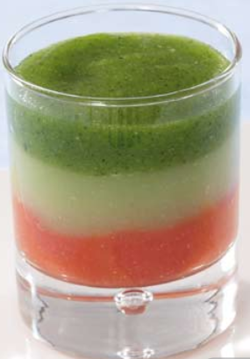
 | 1 | Introduire les quartiers de tomates et les échalotes dans la cuve.
 | 2 | Mettre votre Blixer® en marche continue pendant 1 minute à 1 minute 30 en tournant régulièrement le bras racleur.
 | 3 | Ajouter de l’épaississant.
 | 4 | Ajouter la vinaigrette par le couvercle.
 | 5 | Goûter et rectifier l’assaisonnement si besoin.
 | 6 | Dresser en verrine avec la poche à douille.
 | 7 | Répéter l’opération pour les concombres pelés
 | 8 | et ensuite pour les concombres avec peau.
 | 9 | Dresser dans des verrines en faisant différentes couches.

 |  | Astuce du Chef
 |  | Vous pouvez utiliser du pain de mie comme épaississant à la place de l’amidon de maïs, pour un bénéfice nutritionnel et gustatif.

 | ❸ | Lien internet | http://www.robot-coupe.com/cache/docs_public/8f136e43e94680141efd2c85bb339d8e/Livre%20recettes%20textures%20modifiees%20FR+BE_2012.pdf

 | Mode d'emploi
 | ❹ | L'Auteur à prévu cette recette pour combien de portions
 |  | Vous pouvez adapter à votre convenance le poids portion en + ou en en modifiant ce nombre de portions
 | ❺ | Vous voulez dupliquer cette recette pour combien de portions
 | Adresse PC | D:\Données\1.UPRT\0-UPRT.fait\1-UPRT.FR-SITE-WEB\ff-fiches-fabrications\ff.fiches.fabrication.2023\UPRT.23.aout\[S_Soyez.creatifs.xlsx]Divers
 | Mise à jour | du 21-02-2017Annule et remplace les versions précédentes
 | Adaptation : Joël Leboucher..UPRT "Union des Personnels de la Restauration Territoriale" membre du réseau RESTAU'CO

galette PT
3 | 11 | 11 | 11 | 11 | 11 | 11 | 11 | 11 | 11 | 11 | 11 | 11 | 11 | Largeur de colonnes | 3 | 11 | 11 | 11 | 11 | 11 | 11 | 11 | 11 | 11 | 11 | 11 | 11 | 11 | Largeur de colonnes
 | DIVERS |  |  |  |  |  |  |  |  |  |  |  |  |  |  | MODES D'EMPLOI

D:\Données\1.UPRT\0-UPRT.fait\1-UPRT.FR-SITE-WEB\ff-fiches-fabrications\ff.fiches.fabrication.2023\UPRT.23.aout\[S_Soyez.creatifs.xlsx]galette PT |  |  |  |  |  |  |  |  |  |  |  |  |  |  |  | Ce document est archivé à l'adresse suivante sur votre ordinateur
 |  | Bordures or fiches duplicables |  |  |  |  | Bordures vertes recommandations indications suggestionsconseils |  |  |  |  |  |  |  |  | D:\Données\1.UPRT\0-UPRT.fait\1-UPRT.FR-SITE-WEB\ff-fiches-fabrications\ff.fiches.fabrication.2023\UPRT.23.aout\[S_Soyez.creatifs.xlsx]galette PT
 |  |  |  |  |  |  |  |  |  |  |  |  |  |  |  | Si vous n'êtes pas d'accord avec les grammages et les produits dans les recettes de référence fond bleu …saisissez vos recettes personnelles à la place
 | L'objectif premier de ce document est de vous fournir des fiches avec des fonctions Excel pour vous simplifier la vie .La composition de ces recettes validées est donnée à titre indicatif . Vous pouvez modifier les quantités de base et la composition des recettes à votre convenance

ICI | Galette berrichonne { aux pommes de terre } |  |  |  |  |  |  |  |  |  |  |  |  |  | ICI | Galette berrichonne { aux pommes de terre }
Galette berrichonne { aux pommes de terre } | Galette berrichonne { aux pommes de terre } |  |  |  |  |  |  |  |  |  |  |  |  |  | Galette berrichonne { aux pommes de terre } | Galette berrichonne { aux pommes de terre }

 | Cuisine Campagne |  |  |  |  |  |  |  |  |  |  |  |  |  |  | Cuisine Campagne

 |  |  |  |  | Combien de Kg de pate à Galette de PT voulez vous faire |  |  | Combien de Galettes voulez vous faire |  |  |  |  |  |  |  | MODE D'EMPLOI

 |  |  |  |  |  | 1.000 Kg |  | 10
 |  |  |  |  |  | ❷ |  | ❸ |  |  |  |  |  |  |  |  | Recettes de référence sur fond bleu ; à vous de saisir le poids et quantités que vous souhaitez fabriquer cellules jaunes encre rouge et verte
 | ❶ | Valeurs de référence sur fond bleu |  |  |  |  |  |  |  | PHASES ESSENTIELLES DE PROGRESSION
 | 0.300 Kg | farine de blé |  |  |  | 0.336 Kg |  | 3.000 Kg |  | Faire une détrempe
 | 0.300 Kg | purée de pommes de terre à température ambiante (sèche, sans ajout de beurre ou de lait ) |  |  |  | 0.336 Kg |  | 3.000 Kg

 |  |  |  |  |  | 0.000 Kg |  | 0.000 Kg
 |  |  |  |  |  | 0.000 Kg |  | 0.000 Kg
 | 0.007 Kg | Sel |  |  |  | 0.008 Kg |  | 0.070 Kg
 | 0.020 Kg | jaune d'œuf (20g) |  |  |  | 0.022 Kg |  | 0.200 Kg
 | 0.080 Kg | faisselle (de chèvre ou de vache) |  |  |  | 0.090 Kg |  | 0.800 Kg

 |  | pincée de poivre ( facultatif ) |  |  |  | 0.000 Kg |  | 0.000 Kg
 |  |  |  |  |  |  |  | 0.000 Kg |  |  |  |  |  |  |  |  | Poids d'une galette | u | si vous modifiez le poids vous obtiendrez un nombre de "galettes" différent et un poids différent colonne 3
 | 0.707 Kg | POIDS de DÉTREMPE |  |  |  | 0.793 Kg |  | 7.070 Kg |  |  |  |  |  |  |  |  |  |  | Pour mémoire
 |  |  |  |  |  |  |  | 0.000 Kg
 | 0.185 Kg | beurre doux à température ambiante |  |  |  | 0.207 Kg |  | 1.850 Kg |  | Beurrer et porter à 2,5 tours
 | 0.040 Kg | jaunes d' oeuf de (20g) pour la dorure

 | 0.892 Kg |  | POIDS RECETTE |  |  | 1.000 Kg |  | 8.920 Kg

 |  |  |  |  |  |  |  | ❶ |  |  |  |  |  |  |  | Ce document est archivé à l'adresse suivante sur votre ordinateur
 | 1.0 | Nombre de galette |  |  |  | Poids d'une galette | u | 0.892 Kg |  |  |  |  |  |  |  | D:\Données\1.UPRT\0-UPRT.fait\1-UPRT.FR-SITE-WEB\ff-fiches-fabrications\ff.fiches.fabrication.2023\UPRT.23.aout\[S_Soyez.creatifs.xlsx]galette PT

 | Autres recettes sur le net cliquez sur le lien |  |  |  |  |  |  |  |  |  |  |  |  |  |  |  | gomme | La gomme sert à effacer et formater les cellules |  |  | gomme = police Calibritaille 10 fond blanc sans bordures alignement gauche centré
 | Liens | http://cotegourmandises.canalblog.com/archives/2014/03/15/29369121.html |  |  |  |  |  |  |  |  |  |  |  |  |  |  |  |  |  |  |  | copiez le mot gomme …collez le dans les cellules à effacer puis supprimez le mot
 |  | http://www.cuisine-campagne.com/index.php?post/2009/04/02/372-galette-aux-pommes-de-terre-berrichonne |  |  |  |  |  |  |  |  |  |  |  |  |  | Adaptation : Joël Leboucher..UPRT "Union des Professionnels de la Restauration Territoriale" membre du réseau RESTAU'CO
 | Vidéos | https://www.google.fr/search?q=galette+de+pomme+de+terre+du+berry&source=lnms&tbm=vid&sa=X&ved=0ahUKEwic7vHpuoHXAhVCNhoKHf88C3MQ_AUICygC&biw=1376&bih=676

 | ❶ | si vous n'êtes pas d'accord avec les valeurs saisies saisissez ce qui vous convient
 | ❷ | Quels poids voulez vous faire à vous de saisir un poids
 | ❸ | Combien de Galettes de PT voulez vous faire
 | Adresse PC | D:\1 UPRT SITE WEB\uprt.fr\re-recettes\re-cuisine-terroirs\re-3-legumes\[galette-pt-berry.xls]galette PT
 | Adaptation : Joël Leboucher..UPRT "Union des Professionnels de la Restauration Territoriale" membre du réseau RESTAU'CO

ICI | Galette aux pommes de terre berrichonne
Galette aux pommes de terre berrichonne | Galette aux pommes de terre berrichonne

 | Cuisine Campagne

 | PHASES ESSENTIELLES DE PROGRESSION

 |  | Comment réussir une vraie galette aux pommes de terre berrichonne ?

 |  | 1. Choisissez des ingrédients de qualité, surtout le beurre et la pomme de terre. Ne mettez pas moins de sel qu'initialement prévu, c'est un bon exhausteur de goût.

 |  | 2. Faites cuire les pommes de terre en robe des champs (avec la peau) et réduisez-les ensuite en purée. Si vous les épluchez, les coupez en dés et les faites cuire à l'eau, elles auront moins de saveur.

 |  | 3. Sortez le beurre à l'avance pour qu'il soit à température ambiante. Froid, il perce la pâte, trop mou (pommade), il fuit sur les côtés lors des étapes de pliage. Il doit être souple comme de la pâte à modeler.

 |  | 4. Ne pétrissez pas la pâte trop longtemps pour éviter qu'elle devienne élastique et donc plus difficile à travailler lors de l'étape du feuilletage.

 |  | 5. Mettez un léger voile de farine sur le plan de travail. A chaque tourage de la pâte, retirez le surplus de farine avec une petite brosse ou un pinceau.

 |  | 6. Respectez bien les temps de repos au réfrigérateur.
 |  | 7. Après avoir étalé la pâte feuilletée, coupez les bords avec un couteau très aiguisé. Si vous les laissez les bords "ronds", la galette gonflera moins bien et vous ne verrez pas son aspect feuilleté sur les côtés.

 |  | 8. Badigeonnez la galette avec du jaune d'oeuf, à deux reprises, en attendant 10 minutes entre chaque couche.
 |  | 9. Ne mettez pas de jaune d'oeuf sur les bords, il empêche la pâte de monter. Appliquez-vous à napper uniquement la surface.
 |  | 10. Tracez des lignes sur la pâte avec un couteau très tranchant (j'utilise un scalpel, très efficace !).

 |  | IMPORTANT : LIRE LES RECOMMANDATIONS CI-DESSUS POUR RÉUSSIR SA GALETTE.

 |  | 1. Versez la farine et le sel dans un grand saladier. Ajoutez la purée de pommes de terre et mélangez les ingrédients à la main.

 |  | 2. Faites ensuite un puits, mettez le jaune d'oeuf et 50 g de faisselle au fond. Pétrissez fermement pendant une minute puis basculez la pâte sur le plan de travail. A ce stade, elle ne forme pas encore une boule.

 |  | 3. Incorporez les 30 g de faisselle restant. Si la pâte colle un peu aux doigts, ajoutez un léger voile de farine. Évitez de la malaxer comme on le ferait avec un pâton de pain. Pétrissez-la normalement et arrêtez dès qu'elle devient souple.

 |  | 4. Disposez la pâte dans le saladier, couvrez avec un torchon et laissez reposer au frais une petite heure. Sortez le beurre du réfrigérateur.

 |  | 5. Une fois à température ambiante, dimensionnez le beurre en un rectangle de 20 cm x 12 cm. Aidez-vous le plaçant dans une feuille de papier sulfurisée et en l'aplatissant avec la paume de la main ou le rouleau à pâtisserie.

 |  | 6. Sortez la pâte du réfrigérateur. Farinez légèrement le plan de travail. Étalez-la en forme de rectangle de 25 cm x 50 cm (environ). Mettez le rectangle de beurre au centre. Repliez le pan supérieur sur le beurre, puis le pan inférieur par dessus.

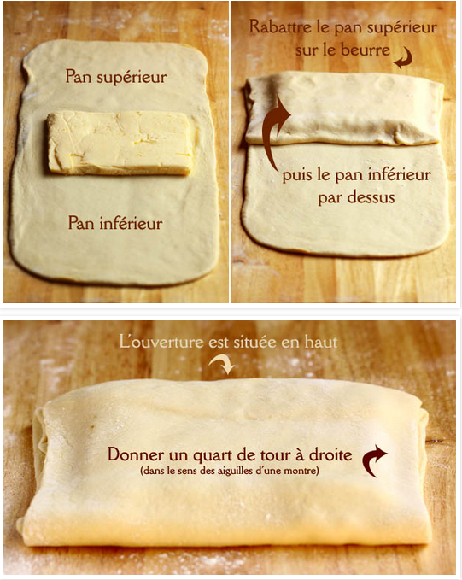

 |  | 7. Tourner la pâte d'un quart de tour à droite. L'ouverture préalablement située en haut se retrouve à droite.
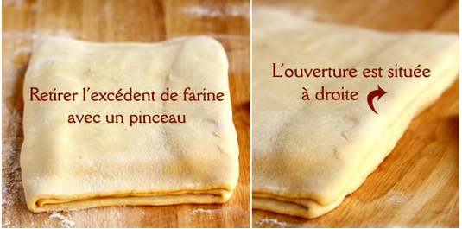

 |  | 8. Étalez de nouveau la pâte en forme de rectangle de 25 cm x 50 cm.
 |  | 9. Repliez le pan supérieur (1/3 de la surface totale de la pâte) au milieu, puis repliez le pan inférieur au milieu également.
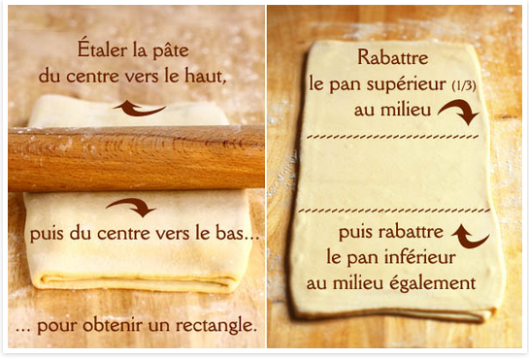

 |  | 10. Donnez un quart de tour à droite.
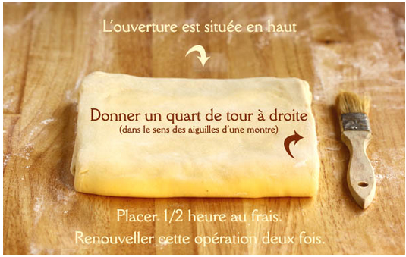

 |  | 11. Posez la pâte dans une grande assiette. Couvrez d'un torchon et laissez au frais pendant 30 minutes.

 |  | 12. Sortez ensuite la pâte et procédez comme précédemment en refaisant deux fois les étapes 8, 9,10 et 11.

 |  | Au total, vous aurez fait 6 tours. Pensez à soulever régulièrement la pâte pour vérifier qu'elle n'adhère pas au plan de travail. Si le beurre ressort en surface, colmatez les trous avec des petits morceaux de pâte prélevés sur les bords. Retirez régulièrement le surplus de farine avec un pinceau.

 |  | 13. A la fin du 6ème tour, placez la pâte feuilletée aux pommes de terre au réfrigérateur 30 minutes de plus, soit une heure au total.

 |  | 14. Préchauffez le four à 190 °C. Etalez la pâte en forme de rectangle sur le plan de travail légèrement fariné (épaisseur 7/8 mm). Coupez les bords avec un couteau bien aiguisé, puis détaillez la pâte en 10/12 rectangles. Placez-les délicatement sur une plaque anti-adhésive. Dorez à deux reprises avec le jaune d'oeuf, puis tracez des sillons avec un couteau tranchant.

 |  | 15. Enfournez pendant 18 minutes pour des galettes fondantes, 23 minutes pour des pièces plus feuilletées. C'est précis, mais libre à vous d'adapter le temps de cuisson avec votre four.

 |  | A noter : ces galettes se conservent pendant quelques jours dans un sachet en papier. Il suffit de les faire réchauffer au four quelques minutes. Il est également possible de congeler les rectangles de pâte crue (à plat sur une plaque, puis placés dans des sachets plastiques).

 |  | Amis visiteurs…Bonjour cette fiche est une reproduction de Cuisine et Campagne
 |  | Pourquoi avoir reproduit cette fiche
 |  | parce-que c'est une recette avec une belle présentation
 |  | Des blogs disparaissent régulièrement ou ne sont plus mis à jour.
 |  | Les Auteurs "prennent de l'age" n'ont peut-être plus le temps la santé ou la passion pour continuer
 |  | Je souhaite que ce blog continue à vivre mais il date déjà de 2012
 |  | Quand on imagine le temps passé pour détailler et présenter cette recette ce serait regrettable de voir tout cela disparaitre
 |  | Je vous invite donc à visiter ce site tant qu'il sera sur le net
 | Cuisine Campagne

 |  | Sinon vous pouvez toujours acheter les livres de
 |  | Linda LOUIS

 |  | © 2012 Cuisine Campagne . Les textes et photographies publiés dans ce blog sont soumis au droit d'auteur, sauf indication contraire.
 |  | Publié avec Dotclear . Design & Développement par David Yim

 | Adresse PC | D:\1 UPRT SITE WEB\uprt.fr\re-recettes\re-cuisine-terroirs\re-3-legumes\[galette-pt-berry.xls]galette PT
...
 |  | Sortir le beurre du réfrigérateur, mettre de coté.
 |  | Versez la farine le sel et le poivre dans un grand saladier. Ajoutez la purée de pommes de
 |  | terre et mélangez les ingrédients à la main. Faites ensuite un puits, mettez le jaune d'oeuf et
 |  | 50 g de faisselle au fond. Pétrissez fermement pendant une minute puis basculez la pâte sur
 |  | le plan de travail. A ce stade, elle ne forme pas encore une boule. Incorporez les 30 g de
 |  | faisselle restant. Si la pâte colle un peu aux doigts, ajoutez un léger voile de farine. Évitez
 |  | de la malaxer comme on le ferait avec un pâton de pain. Pétrissez-la normalement et arrêtez
 |  | dès qu'elle devient souple. Disposez la pâte dans le saladier, couvrez avec un torchon et
 |  | laissez reposer au frais une petite heure.
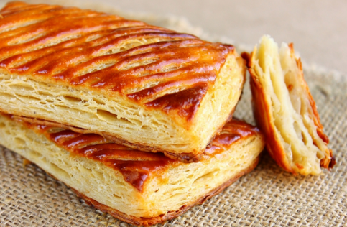

 |  | Une fois à température ambiante, dimensionnez le beurre en un rectangle de 20 cm x 12 cm.
 |  | Aidez-vous le plaçant dans une feuille de papier sulfurisée et en l'aplatissant avec la paume de
 |  | la main ou le rouleau à pâtisserie. Sortez la pâte du réfrigérateur. Farinez légèrement le plan de
 |  | travail. Étalez-la en forme de rectangle de 25 cm x 50 cm (environ). Mettez le rectangle de
 |  | beurre au centre. Repliez le pan supérieur sur le beurre, puis le pan inférieur par dessus

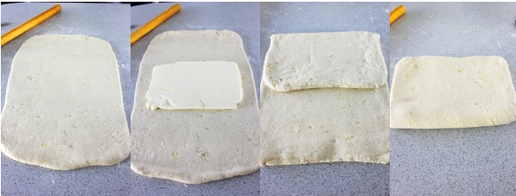

 |  | Tourner la pâte d'un quart de tour à droite. L'ouverture préalablement située en haut se
 |  | retrouve à droite. Étalez de nouveau la pâte en forme de rectangle de 25 cm x 50 cm ( 1 )

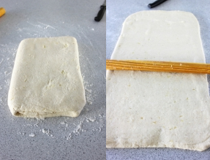

 |  | Repliez le pan supérieur au milieu ( 2 ) puis repliez le pan inférieur au milieu également ( 3 )
 |  | Donnez un quart de tour à droite. Posez la pâte dans une grande assiette. Couvrez d'un torchon
 |  | et laissez au frais pendant 30 minutes ( 4 ).

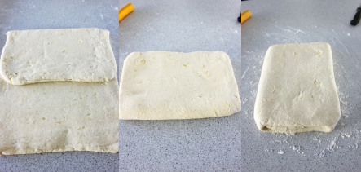

 |  | * Sortez ensuite la pâte et procédez comme précédemment en refaisant deux fois
 |  | les étapes 1, 2, 3 et 4. A la fin du dernier tour, placez la pâte feuilletée aux pommes
 |  | de terre au réfrigérateur pendant 1 heure.

 |  | Préchauffez le four à 190 °C.
 |  | Etalez la pâte en forme de rectangle sur le plan de travail légèrement fariné (épaisseur 7/8 mm).
 |  | Coupez les bords avec un couteau bien aiguisé, puis détaillez la pâte en 12 rectangles.
 |  | Placez-les délicatement sur une plaque anti-adhésive. Dorez à deux reprises avec le jaune
 |  | d'oeuf, puis tracez des sillons avec un couteau tranchant.
...

Auto-controle N° 2
...
 |  |  | 2026-08-23
 |  | A-20
 |  | A-20
...
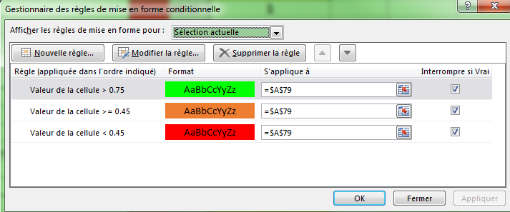
cellule jaune saisissez ce que vous recherchez
dans la liste grise
pommes | 3 | pommes
pommes | NB.SI(BA62:BA68;BA61)
oranges
pêches
pommes
cerises
pommes
oranges
...

Protocoles avec produits
2.86 | 21 | 3 | 3 | 3 | 3 | 3 | 3 | 3 | 3 | 3 | 34 | 13 | 13 | 13 | Largeurs de colonnes
 | VOTRE LOGO ICI |  | PLAN DE NETTOYAGE |  |  |  |  |  |  |  |  | NETTOYAGE-DÉSINFECTION
 |  |  |  |  |  |  |  |  |  |  |  | PN.00 |  |  |  | (Je fournis la base. Vous construisez votre outil)
 |  |  |  |  |  |  |  |  |  |  |  | Version N° 1 Vérification : Joël LEBOUCHER
 |  |  | QUELQUES PROTOCOLES |  |  |  |  |  |  |  |  | Date : 23/03/2008
 |  |  |  |  |  |  |  |  |  |  |  | Couleur document : VERT-RVB VERT-RVB 204.255.204
 | Adresse PC | D:\Données\1.UPRT\0-UPRT.fait\1-UPRT.FR-SITE-WEB\ff-fiches-fabrications\ff.fiches.fabrication.2023\UPRT.23.aout\[S_Soyez.creatifs.xlsx]Divers |  |  |  |  |  |  |  |  |  |  |  |  | .
 | ÉLÉMENTS A TRAITER | FREQUENCES |  |  |  |  | Produits et Couleurs des Lavettes |  |  |  | METHODES N'utilisez pas le même produit en permanence. Utilisez un produit similaire ou différent un jour par semaine pour éviter l'adaptation ou la mutation de certaines bactéries.
 |  | Q | J | H | M | S
 | FRÉQUENCES : Q = après chaque utilisation - J = jurnalière - H = hebdomadaire - M = Mensuelle - S = Semestrielle
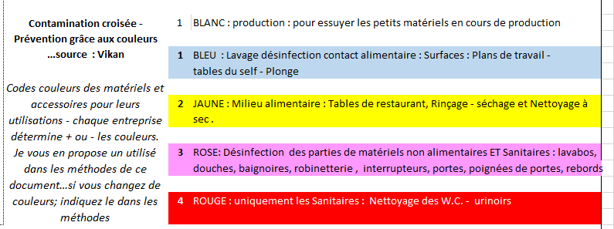
11 |  |  |  |  |  |  |  |  |  |  |  |  |  |  |  | LISTE DES PROTOCOLES
LAVETTES couleurs | . |  |  |  |  |  |  |  |  |  |  |  |  |  |  |  | N° de ligne
LAVETTES couleurs | . |  |  |  |  |  |  |  |  |  |  |  |  |  |  | B = | 46 | BAC DE LAVAGE
LAVETTES couleurs | . |  |  |  |  |  |  |  |  |  |  |  |  |  |  |  | 60 | BAC LAVAGE LÉGUMES
LAVETTES couleurs | . |  |  |  |  |  |  |  |  |  |  |  |  |  |  |  | 74 | BACS DE STOCKAGE
LAVETTES couleurs | . |  |  |  |  |  |  |  |  |  |  |  |  |  |  |  | 89 | BALANCES surfaces de préparation - tables inox
LAVETTES couleurs | .
LAVETTES couleurs | . |  |  |  |  |  |  |  |  |  |  |  |  |  |  | C = | 105 | CHARIOTS DISTRIBUTEURS HOPITAL
LAVETTES couleurs | . |  |  |  |  |  |  |  |  |  |  |  |  |  |  |  | 121 | COUPE LÉGUMES - CUTTER . HACHOIR . MELANGEUR . BATTEUR . MIXEUR
LAVETTES couleurs | . |  |  |  |  |  |  |  |  |  |  |  |  |  |  |  | 139 | Coupe légumes "accessoires"
LAVETTES couleurs | .
LAVETTES couleurs | . |  |  |  |  |  |  |  |  |  |  |  |  |  |  | D = | 154 | Diables, chariots, transpalettes
LAVETTES couleurs | .
LAVETTES couleurs | . |  |  |  |  |  |  |  |  |  |  |  |  |  |  | E = | 168 | Etagères - échelles - palettes plastique
LAVETTES couleurs | . |  |  |  |  |  |  |  |  |  |  |  |  |  |  |  | 183 | ESSOREUSE-OUVRE BOITES
LAVETTES couleurs | .
LAVETTES couleurs | . |  |  |  |  |  |  | 5 . Pour les véhicules…en seconde lavette d'essuyage des sanitaires etc.. |  |  |  |  |  |  |  | F = | 198 | FOURS
LAVETTES couleurs | .
LAVETTES couleurs | . |  |  |  |  |  |  |  |  |  |  |  |  |  |  | H = | 212 | HOTTES - (grilles de hotte)
LAVETTES couleurs | Les lavettes et le matériel de nettoyage de couleur ROSE peuvent être remplacés par la couleur VERTE mais l'indiquer
LAVETTES couleurs | dans vos protocoles et procédures |  |  |  |  |  |  |  |  |  |  |  |  |  |  | P = | 226 | Poste d'hygiène des mains
LAVETTES couleurs | .
0 |  |  |  |  |  |  |  |  |  |  |  |  |  |  |  | L = | 244 | LAVETTES et tous accessoires de propreté
34
METHODES | METHODES N'utilisez pas le même produit en permanence. Utilisez un produit similaire ou différent un jour par semaine |  |  |  |  |  |  |  |  |  |  |  |  |  |  | M = | 278 | MACHINE A LAVER la vaisselle INTERIEUR
...

dos-de-classeurs-1
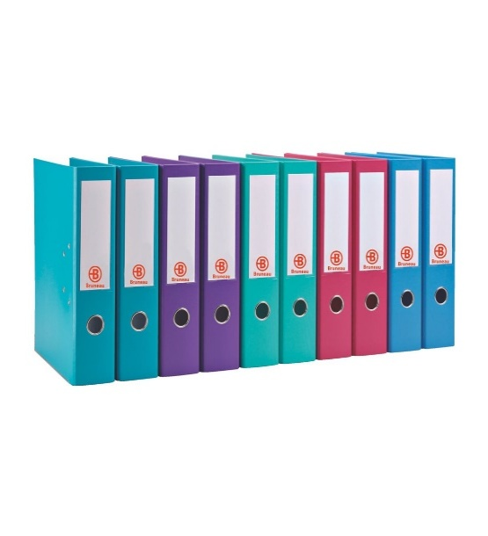
2020 | 2016 à 2020 | 73.5 | Hauteurs de lignes
BORDEREAUX | COURRIERS | 27
DE | ET | 45.75
MANDATS | TELECOPIES | 30.75
 |  | 35.25
 |  | 27
 |  | 12.75
 |  | 12.75
 |  | 12.75
 |  | 12.75
 |  | 12.75
 |  | 12.75 |  | A vous d'ajuster les hauteurs de lignes - largeurs de colonnes et marges personnalisées en fonction de votre imprimante
 |  | 12.75
 |  | 12.75
 |  | 12.75
 |  | 12.75
 |  | 12.75
 |  | 12.75 |  |  | < vous trouvez ce dessin dans la police de caractères Wingdings
 |  | 12.75
 |  |  |  | Exemple de marges personnalisées : Haut 0.4 - enTête 0.3 - Gauche 0.6 - Droite 0.6 - Bas 0.4 - Pieds de page 0.3
...

dos-de-classeurs-2
...
NOM DE VOTRE RESTAURANT ICI
DOSSIER D'AGRÉMENT
...
PROCÉDURES GÉNÉRALES
...
supprimez cette forme et collez votre logo ici
DOSSIER D'AGRÉMENT
...
ALERTES
...
DOSSIER D'AGRÉMENT
...
NON CONFORMITÉS
...
DOSSIER D'AGRÉMENT
...

etiq dossiers suspendus
A | CHARGES | ADCR | A | 16.50 | Hauteurs de lignes
B | CHARGES | ACS | A | 16.50
B | CHARGES | ALCA | A | 16.50 | fonctions STXT dans les colonnes C et F
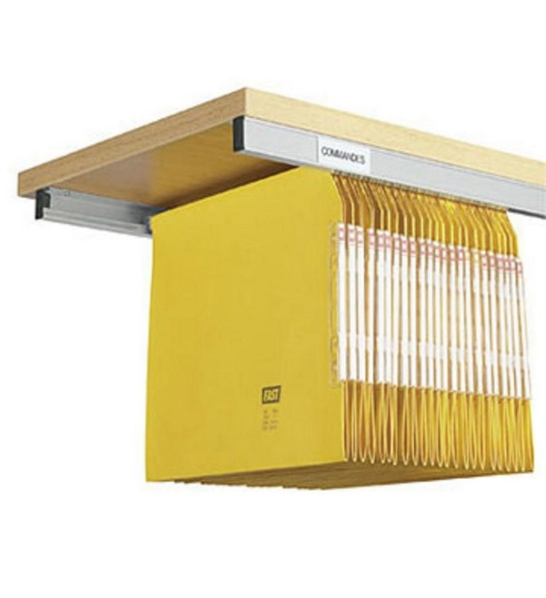
B | CHARGES | ANER | A | 16.50
B | CHARGES | ARGA | A | 16.50
B | CHARGES | ARTU | A | 16.50
B | CHARGES | ASA D | A | 16.50
B | CHARGES | BENO | B | 16.50
B | CHARGES | BIOVE | B | 16.50
B | CHARGES | BRICA | B | 16.50
C | CHARGES | BTBE | B | 16.50
D | CHARGES | BURA | B | 16.50
D | CHARGES | BURY | B | 16.50
D | CHARGES | CERTO | C | 16.50
D | CHARGES | CT CA | C | 16.50
D | CHARGES | DELFI | D | 16.50
D | CHARGES | DEXIM | D | 16.50 |  | A vous d'ajuster les hauteurs de lignes - largeurs de colonnes et marges personnalisées en fonction de votre imprimante
E | CHARGES | DIRECTION JOURNAUX OFFICIELS | D | 16.50
F | CHARGES | EDF | E | 16.50
G | CHARGES | FIL D'O | F | 16.50
K | CHARGES | France TELE | F | 16.50
L | CHARGES | GDF | G | 16.50 |  | Exemple de marges personnalisées : Haut 0.4 - enTête 0.3 - Gauche 0.6 - Droite 0.6 - Bas 0.4 - Pieds de page 0.3
L | CHARGES | GE CAP | G | 16.50
M | CHARGES | GEMU | G | 16.50
M | CHARGES | GENE | G | 16.50
P | CHARGES | HAUQ | H | 16.50
...

Pointage Planning
...
 | ❶ | jours avec mise en forme conditionnelle (bleu samedi et dimanche) (jaune jours fériés)
 | ❸ | N° de semaines programmées du Lundi au Dimanche
 | ❹ | contrôle visuel en fonction des valeurs que vous avez saisi (cellules : E51 - E52 - E53)
 | ❺ | Journée(s) critique(s) Nb absents ou plus (saisis cellule E50)
 | ❻ | nombre total d'absences pour la journée (résultat en nombre de la colonne E)

MFC (Mises en Formes Conditionnelles)
Colonnes B et C :
❶ | ❷ |  | OU(JOURSEM(B7)=1;JOURSEM(B7)=7) |  | pour les jours fériés

 | Colonne E : |  | ❹
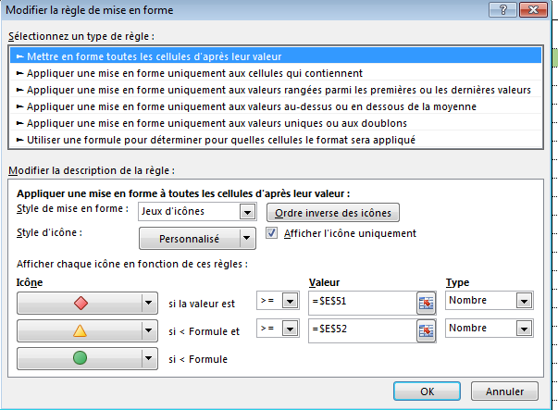

 | Colonne F : |  |  | ❺

 |  |  | la condition "jour férié" est :
 |  |  | OU($C14=DATE(ANNEE($C14);1;1);$C14=(ARRONDI(DATE(ANNEE($C14);4;MOD(234-11*MOD(ANNEE($C14);19);30))/7;)*7-6)+1;$C14=DATE(ANNEE($C14);5;1);$C14=DATE(ANNEE($C14);5;8);$C14=(ARRONDI(DATE(ANNEE($C14);4;MOD(234-11*MOD(ANNEE($C14);19);30))/7;)*7-6)+39;$C14=(ARRONDI(DATE(ANNEE($C14);4;MOD(234-11*MOD(ANNEE($C14);19);30))/7;)*7-6)+50;$C14=DATE(ANNEE($C14);7;14);$C14=DATE(ANNEE($C14);8;15);$C14=DATE(ANNEE($C14);11;1);$C14=DATE(ANNEE($C14);11;11);$C14=DATE(ANNEE($C14);12;25))
...

Sources
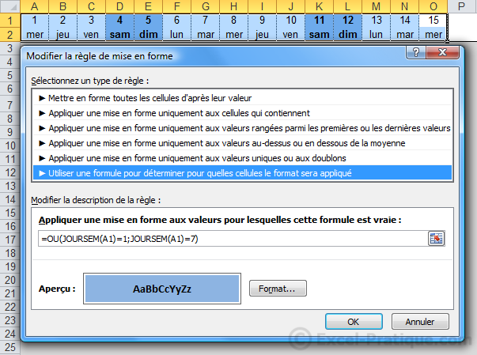
Calendrier et MFC des jours fériés
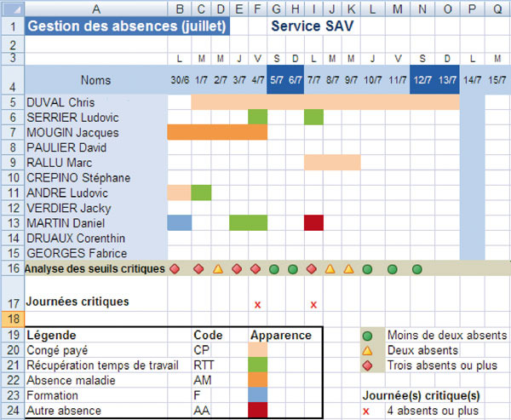

 | Pour simplifier la lecture du planning : la saisie de chaque code (CP, RTT, AM, etc.) détermine l'apparence de la cellule. Une couleur a été associée à chaque terme (cf. Définir une règle de texte spécifique).

 | Pour visualiser les jours "avec" et les jours "sans": une formule comptabilise le nombre d'absences. Le résultat est associé à un jeu d'icônes. Chaque icône correspond à une valeur (cf. Utiliser un jeu d'icônes).

 | Pour alerter le responsable : une formule conditionnelle associée à une règle de mise en forme apparaît lorsque le seuil critique (plus de 4 personnes absentes) a été dépassé (cf. Associer plusieurs types de conditions).

 | Définir une règle de texte spécifique
...
 | Pour personnaliser l'affichage des symboles, sélectionnez à nouveau les résultats, cliquez sur l'icône Mise en forme conditionnelle puis activez l'option Gérer les règles. Le gestionnaire s'affiche. Sélectionnez la règle en question puis cliquez sur le bouton Modifier la règle. Tout d'abord, cochez les cases Ordre inverse des icônes et Afficher l'icône uniquement. Ensuite, paramétrez les données de la façon suivante :

 | Si la valeur est >= Valeur 3 Type Nombre ;

 | Si 3 et = 2 Valeur 2 Type Nombre ;

 | Si 2 puis validez en cliquant sur OK.

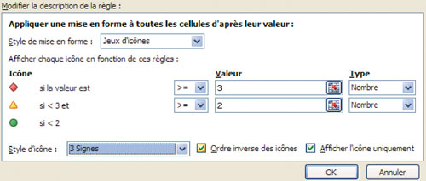

 |  | Associer plusieurs types de conditions

 | Le choix de certains jeux d'icônes peut vous obliger à compléter votre analyse en l'associant à une formule conditionnelle. C'est le cas dans notre exemple où la formule =Si(ref_cellule>=4;"x";" ") analyse chaque total est signale les journées qui dépassent le seuil critique (plus de trois personnes absentes).
 |  | La Nouvelle règle :
 |  | sera de type Appliquer une mise en forme uniquement aux cellules qui contiennent ;
 |  | elle reprendra la syntaxe : Valeur de la cible + Egale à + ="x" ;
 |  | et le Format appliqué fera ressortir les éléments critiques.

